Formato 1.0
 |  |  |  |  |  |  | PLAN DE PRUEBAS DE SISTEMAS

 |  |  |  |  |  | Registro de control de cambios
 |  |  |  |  |  | Fecha |  | Versión |  | Descripción del cambio |  |  |  |  |  |  |  |  |  |  |  | Autor
 |  |  |  |  |  | 2025-02-20 |  | 1.0 |  | Proyecto Buzón Electrónico - Pruebas No funcionales |  |  |  |  |  |  |  |  |  |  |  | Jorge Cisneros Cabello
 |  |  |  |  |  | 2025-03-14 |  | 2.0 |  | Actualización por cambio de Alcance |  |  |  |  |  |  |  |  |  |  |  | Jorge Cisneros Cabello

1.
3.
4.
5.
2.
1.
3.
4.
5.
2.
1.
3.
4.
5.
2.
1.
3.
4.
5.
2.
1.
3.
4.
5.
2.
Datos Generales
Acta / Sustento/HU |  |  |  |  |  |  | RNF
Formato de Entidad
Versión inicial del formato

Necesidades de entorno para las pruebas
Hardware |  |  |  |  | Intel Core i7, 16GB de RAM, 502GB de Disco Duro
Software |  |  |  |  | Microsoft Edge 120.0, Firefox 121.0, Google Chrome 120.0
Comunicaciones |  |  |  |  | N/A
Seguridad |  |  |  |  | N/A
Configuración entorno |  |  |  |  | N/A
Otros |  |  |  |  | N/A

Tipo de Prueba (Marque con X) |  |  |  |  |  |  |  | Caja blanca |  |  | Caja negra |  | De Carga |  | X | De Stress | De Instalación |  | x |  | De Regresión |  | Otros

Avance Casos de Pruebas (CP)
Estado Casos de Prueba |  |  |  |  |  |  | Estado CP |  |  | % Avance
Casos de Pruebas Conforme |  |  |  |  |  |  | 0 |  |  | 0.00
Casos de Pruebas No Conforme |  |  |  |  |  |  | 0 |  |  | 0.00
Casos de Pruebas que No Aplica |  |  |  |  |  |  | 0 |  |  | 0.00
Casos de Pruebas Bloqueados |  |  |  |  |  |  | 0 |  |  | 0.00
Casos de Pruebas Pendientes |  |  |  |  |  |  | 16 |  |  | 100.00
Total Casos de Prueba |  |  |  |  |  |  | 16 |  |  | 100.00

Casos de prueba (CP)
N° CP |  | Componente | N°.HU/N° RF/RNF |  | Criterio de aceptación (HU)/Título de RF o RNF |  | Escenario (HU)/Detalle de RF o RNF |  |  | Tipos de Prueba |  | Tecnica de Prueba | Métodos para especificar CP |  | Nombre del Caso de Prueba |  | Especificación del caso de prueba (Propósito) |  |  |  |  |  |  |  |  |  | Tipo de Caso | Criticidad | Pre Condiciones | Datos de pruebas | Pasos de Ejecución | Resultado esperado | Estado
CP01 |  | Buzón Electrónico | RNF-006 RNF-010 |  | El sistema debe contar con controles transaccionales para garantizar que las transacciones ejecutadas finalicen de manera adecuada, registrando y generando toda la información pertinente. La capacidad del Sistema para ejecutar un número determinado de transacciones dentro de una unidad de tiempo determinada. |  | Porcentaje de peticiones procesados sin fallos en un minutos Tiempo máximo de ejecución de una transacción desde recibida la petición en el cliente |  |  | 2 |  | 1 | 3 |  | Validar Migración de NOTIFICACIONES cuando lapso de tiempo es MENSUAL con Usuario de Muestra 1 |  | En el contexto de la migración de mensajes, usuarios y archivos adjuntos desde Buzón 1.0 de ORACLE a Buzón 2.0 MongoDB y FILENET, los requerimientos no funcionales han sido heredados de los requerimientos no funcionales de Buzón 2.0, garantizando que el proceso de transferencia, almacenamiento y actualización de los correos electrónicos y sus metadatos sea eficaz y cumpla con los requisitos de integridad, disponibilidad y accesibilidad de los datos |  |  |  |  |  |  |  |  |  | Caso válido | Mayor | Accesos Disponible Acceso para:' -Base de datos Oracle (VUCE1) -Base de datos Mongo (VUCE2) -Repositorio a los registros log -El ambiente ya debe contener la información ya migrada para iniciar la prueba Cuantitativa | Se requiere tener la siguiente información: -Rol/Usuario -Scripts de Consulta -Rango de Fecha -Tipo de Aviso: Notificacion/Mensaje | PASO 01: Ejecutar el Script en BD oracle la sentencia con los parametros ingresados en la herramienta gestor de datos relacional PASO 02: Ejecutar el Script en BD mongo la sentencia con los parametros ingresados en la herramienta gestor de datos no relacional PASO 03: Verificar la estructura de los mensajes y la validez (consistencia) de los mismos | R1. Se valida exitosamente la cantidad de los registros obtenidos con respecto a los parametros solicitados en estructura relacional. R2. Se valida exitosamente la cantidad de los registros obtenidos con respecto a los parametros solicitados en estructura no relacional. R3. Se valida exitosamente la relación de los campos relaciones vs atributos no relacionales con el formato de consistencia de data | PENDIENTE
CP02 |  | Buzón Electrónico | RNF-006 RNF-010 |  | El sistema debe contar con controles transaccionales para garantizar que las transacciones ejecutadas finalicen de manera adecuada, registrando y generando toda la información pertinente. La capacidad del Sistema para ejecutar un número determinado de transacciones dentro de una unidad de tiempo determinada. |  | Porcentaje de peticiones procesados sin fallos en un minutos Tiempo máximo de ejecución de una transacción desde recibida la petición en el cliente |  |  | 2 |  | 1 | 3 |  | Validar Migración de NOTIFICACIONES cuando lapso de tiempo es MENSUAL con Usuario de Muestra 2 |  | En el contexto de la migración de mensajes, usuarios y archivos adjuntos desde Buzón 1.0 de ORACLE a Buzón 2.0 MongoDB y FILENET, los requerimientos no funcionales han sido heredados de los requerimientos no funcionales de Buzón 2.0, garantizando que el proceso de transferencia, almacenamiento y actualización de los correos electrónicos y sus metadatos sea eficaz y cumpla con los requisitos de integridad, disponibilidad y accesibilidad de los datos |  |  |  |  |  |  |  |  |  | Caso válido | Mayor | Accesos Disponible Acceso para:' -Base de datos Oracle (VUCE1) -Base de datos Mongo (VUCE2) -Repositorio a los registros log -El ambiente ya debe contener la información ya migrada para iniciar la prueba Cuantitativa | Se requiere tener la siguiente información: -Rol/Usuario -Scripts de Consulta -Rango de Fecha -Tipo de Aviso: Notificacion/Mensaje | PASO 01: Ejecutar el Script en BD oracle la sentencia con los parametros ingresados en la herramienta gestor de datos relacional PASO 02: Ejecutar el Script en BD mongo la sentencia con los parametros ingresados en la herramienta gestor de datos no relacional PASO 03: Verificar la estructura de los mensajes y la validez (consistencia) de los mismos | R1. Se valida exitosamente la cantidad de los registros obtenidos con respecto a los parametros solicitados en estructura relacional. R2. Se valida exitosamente la cantidad de los registros obtenidos con respecto a los parametros solicitados en estructura no relacional. R3. Se valida exitosamente la relación de los campos relaciones vs atributos no relacionales con el formato de consistencia de data | PENDIENTE
CP03 |  | Buzón Electrónico | RNF-006 RNF-010 |  | El sistema debe contar con controles transaccionales para garantizar que las transacciones ejecutadas finalicen de manera adecuada, registrando y generando toda la información pertinente. La capacidad del Sistema para ejecutar un número determinado de transacciones dentro de una unidad de tiempo determinada. |  | Porcentaje de peticiones procesados sin fallos en un minutos Tiempo máximo de ejecución de una transacción desde recibida la petición en el cliente |  |  | 2 |  | 1 | 3 |  | Validar Migración de NOTIFICACIONES cuando lapso de tiempo es TRIMESTRAL con Usuario de Muestra 1 |  | En el contexto de la migración de mensajes, usuarios y archivos adjuntos desde Buzón 1.0 de ORACLE a Buzón 2.0 MongoDB y FILENET, los requerimientos no funcionales han sido heredados de los requerimientos no funcionales de Buzón 2.0, garantizando que el proceso de transferencia, almacenamiento y actualización de los correos electrónicos y sus metadatos sea eficaz y cumpla con los requisitos de integridad, disponibilidad y accesibilidad de los datos |  |  |  |  |  |  |  |  |  | Caso válido | Mayor | Accesos Disponible Acceso para:' -Base de datos Oracle (VUCE1) -Base de datos Mongo (VUCE2) -Repositorio a los registros log -El ambiente ya debe contener la información ya migrada para iniciar la prueba Cuantitativa | Se requiere tener la siguiente información: -Rol/Usuario -Scripts de Consulta -Rango de Fecha -Tipo de Aviso: Notificacion/Mensaje | PASO 01: Ejecutar el Script en BD oracle la sentencia con los parametros ingresados en la herramienta gestor de datos relacional PASO 02: Ejecutar el Script en BD mongo la sentencia con los parametros ingresados en la herramienta gestor de datos no relacional PASO 03: Verificar la estructura de los mensajes y la validez (consistencia) de los mismos | R1. Se valida exitosamente la cantidad de los registros obtenidos con respecto a los parametros solicitados en estructura relacional. R2. Se valida exitosamente la cantidad de los registros obtenidos con respecto a los parametros solicitados en estructura no relacional. R3. Se valida exitosamente la relación de los campos relaciones vs atributos no relacionales con el formato de consistencia de data | PENDIENTE
CP04 |  | Buzón Electrónico | RNF-006 RNF-010 |  | El sistema debe contar con controles transaccionales para garantizar que las transacciones ejecutadas finalicen de manera adecuada, registrando y generando toda la información pertinente. La capacidad del Sistema para ejecutar un número determinado de transacciones dentro de una unidad de tiempo determinada. |  | Porcentaje de peticiones procesados sin fallos en un minutos Tiempo máximo de ejecución de una transacción desde recibida la petición en el cliente |  |  | 2 |  | 1 | 3 |  | Validar Migración de NOTIFICACIONES cuando lapso de tiempo es TRIMESTRAL con Usuario de Muestra 2 |  | En el contexto de la migración de mensajes, usuarios y archivos adjuntos desde Buzón 1.0 de ORACLE a Buzón 2.0 MongoDB y FILENET, los requerimientos no funcionales han sido heredados de los requerimientos no funcionales de Buzón 2.0, garantizando que el proceso de transferencia, almacenamiento y actualización de los correos electrónicos y sus metadatos sea eficaz y cumpla con los requisitos de integridad, disponibilidad y accesibilidad de los datos |  |  |  |  |  |  |  |  |  | Caso válido | Mayor | Accesos Disponible Acceso para:' -Base de datos Oracle (VUCE1) -Base de datos Mongo (VUCE2) -Repositorio a los registros log -El ambiente ya debe contener la información ya migrada para iniciar la prueba Cuantitativa | Se requiere tener la siguiente información: -Rol/Usuario -Scripts de Consulta -Rango de Fecha -Tipo de Aviso: Notificacion/Mensaje | PASO 01: Ejecutar el Script en BD oracle la sentencia con los parametros ingresados en la herramienta gestor de datos relacional PASO 02: Ejecutar el Script en BD mongo la sentencia con los parametros ingresados en la herramienta gestor de datos no relacional PASO 03: Verificar la estructura de los mensajes y la validez (consistencia) de los mismos | R1. Se valida exitosamente la cantidad de los registros obtenidos con respecto a los parametros solicitados en estructura relacional. R2. Se valida exitosamente la cantidad de los registros obtenidos con respecto a los parametros solicitados en estructura no relacional. R3. Se valida exitosamente la relación de los campos relaciones vs atributos no relacionales con el formato de consistencia de data | PENDIENTE
CP05 |  | Buzón Electrónico | RNF-006 RNF-010 |  | El sistema debe contar con controles transaccionales para garantizar que las transacciones ejecutadas finalicen de manera adecuada, registrando y generando toda la información pertinente. La capacidad del Sistema para ejecutar un número determinado de transacciones dentro de una unidad de tiempo determinada. |  | Porcentaje de peticiones procesados sin fallos en un minutos Tiempo máximo de ejecución de una transacción desde recibida la petición en el cliente |  |  | 2 |  | 1 | 3 |  | Validar Migración de NOTIFICACIONES cuando lapso de tiempo es SEMESTRAL con Usuario de Muestra 1 |  | En el contexto de la migración de mensajes, usuarios y archivos adjuntos desde Buzón 1.0 de ORACLE a Buzón 2.0 MongoDB y FILENET, los requerimientos no funcionales han sido heredados de los requerimientos no funcionales de Buzón 2.0, garantizando que el proceso de transferencia, almacenamiento y actualización de los correos electrónicos y sus metadatos sea eficaz y cumpla con los requisitos de integridad, disponibilidad y accesibilidad de los datos |  |  |  |  |  |  |  |  |  | Caso válido | Mayor | Accesos Disponible Acceso para:' -Base de datos Oracle (VUCE1) -Base de datos Mongo (VUCE2) -Repositorio a los registros log -El ambiente ya debe contener la información ya migrada para iniciar la prueba Cuantitativa | Se requiere tener la siguiente información: -Rol/Usuario -Scripts de Consulta -Rango de Fecha -Tipo de Aviso: Notificacion/Mensaje | PASO 01: Ejecutar el Script en BD oracle la sentencia con los parametros ingresados en la herramienta gestor de datos relacional PASO 02: Ejecutar el Script en BD mongo la sentencia con los parametros ingresados en la herramienta gestor de datos no relacional PASO 03: Verificar la estructura de los mensajes y la validez (consistencia) de los mismos | R1. Se valida exitosamente la cantidad de los registros obtenidos con respecto a los parametros solicitados en estructura relacional. R2. Se valida exitosamente la cantidad de los registros obtenidos con respecto a los parametros solicitados en estructura no relacional. R3. Se valida exitosamente la relación de los campos relaciones vs atributos no relacionales con el formato de consistencia de data | PENDIENTE
CP06 |  | Buzón Electrónico | RNF-006 RNF-010 |  | El sistema debe contar con controles transaccionales para garantizar que las transacciones ejecutadas finalicen de manera adecuada, registrando y generando toda la información pertinente. La capacidad del Sistema para ejecutar un número determinado de transacciones dentro de una unidad de tiempo determinada. |  | Porcentaje de peticiones procesados sin fallos en un minutos Tiempo máximo de ejecución de una transacción desde recibida la petición en el cliente |  |  | 2 |  | 1 | 3 |  | Validar Migración de NOTIFICACIONES cuando lapso de tiempo es SEMESTRAL con Usuario de Muestra 2 |  | En el contexto de la migración de mensajes, usuarios y archivos adjuntos desde Buzón 1.0 de ORACLE a Buzón 2.0 MongoDB y FILENET, los requerimientos no funcionales han sido heredados de los requerimientos no funcionales de Buzón 2.0, garantizando que el proceso de transferencia, almacenamiento y actualización de los correos electrónicos y sus metadatos sea eficaz y cumpla con los requisitos de integridad, disponibilidad y accesibilidad de los datos |  |  |  |  |  |  |  |  |  | Caso válido | Mayor | Accesos Disponible Acceso para:' -Base de datos Oracle (VUCE1) -Base de datos Mongo (VUCE2) -Repositorio a los registros log -El ambiente ya debe contener la información ya migrada para iniciar la prueba Cuantitativa | Se requiere tener la siguiente información: -Rol/Usuario -Scripts de Consulta -Rango de Fecha -Tipo de Aviso: Notificacion/Mensaje | PASO 01: Ejecutar el Script en BD oracle la sentencia con los parametros ingresados en la herramienta gestor de datos relacional PASO 02: Ejecutar el Script en BD mongo la sentencia con los parametros ingresados en la herramienta gestor de datos no relacional PASO 03: Verificar la estructura de los mensajes y la validez (consistencia) de los mismos | R1. Se valida exitosamente la cantidad de los registros obtenidos con respecto a los parametros solicitados en estructura relacional. R2. Se valida exitosamente la cantidad de los registros obtenidos con respecto a los parametros solicitados en estructura no relacional. R3. Se valida exitosamente la relación de los campos relaciones vs atributos no relacionales con el formato de consistencia de data | PENDIENTE
CP07 |  | Buzón Electrónico | RNF-006 RNF-010 |  | El sistema debe contar con controles transaccionales para garantizar que las transacciones ejecutadas finalicen de manera adecuada, registrando y generando toda la información pertinente. La capacidad del Sistema para ejecutar un número determinado de transacciones dentro de una unidad de tiempo determinada. |  | Porcentaje de peticiones procesados sin fallos en un minutos Tiempo máximo de ejecución de una transacción desde recibida la petición en el cliente |  |  | 2 |  | 1 | 3 |  | Validar Migración de NOTIFICACIONES cuando lapso de tiempo es ANUAL con Usuario de Muestra 1 |  | En el contexto de la migración de mensajes, usuarios y archivos adjuntos desde Buzón 1.0 de ORACLE a Buzón 2.0 MongoDB y FILENET, los requerimientos no funcionales han sido heredados de los requerimientos no funcionales de Buzón 2.0, garantizando que el proceso de transferencia, almacenamiento y actualización de los correos electrónicos y sus metadatos sea eficaz y cumpla con los requisitos de integridad, disponibilidad y accesibilidad de los datos |  |  |  |  |  |  |  |  |  | Caso válido | Mayor | Accesos Disponible Acceso para:' -Base de datos Oracle (VUCE1) -Base de datos Mongo (VUCE2) -Repositorio a los registros log -El ambiente ya debe contener la información ya migrada para iniciar la prueba Cuantitativa | Se requiere tener la siguiente información: -Rol/Usuario -Scripts de Consulta -Rango de Fecha -Tipo de Aviso: Notificacion/Mensaje | PASO 01: Ejecutar el Script en BD oracle la sentencia con los parametros ingresados en la herramienta gestor de datos relacional PASO 02: Ejecutar el Script en BD mongo la sentencia con los parametros ingresados en la herramienta gestor de datos no relacional PASO 03: Verificar la estructura de los mensajes y la validez (consistencia) de los mismos | R1. Se valida exitosamente la cantidad de los registros obtenidos con respecto a los parametros solicitados en estructura relacional. R2. Se valida exitosamente la cantidad de los registros obtenidos con respecto a los parametros solicitados en estructura no relacional. R3. Se valida exitosamente la relación de los campos relaciones vs atributos no relacionales con el formato de consistencia de data | PENDIENTE
CP08 |  | Buzón Electrónico | RNF-006 RNF-010 |  | El sistema debe contar con controles transaccionales para garantizar que las transacciones ejecutadas finalicen de manera adecuada, registrando y generando toda la información pertinente. La capacidad del Sistema para ejecutar un número determinado de transacciones dentro de una unidad de tiempo determinada. |  | Porcentaje de peticiones procesados sin fallos en un minutos Tiempo máximo de ejecución de una transacción desde recibida la petición en el cliente |  |  | 2 |  | 1 | 3 |  | Validar Migración de NOTIFICACIONES cuando lapso de tiempo es ANUAL con Usuario de Muestra 2 |  | En el contexto de la migración de mensajes, usuarios y archivos adjuntos desde Buzón 1.0 de ORACLE a Buzón 2.0 MongoDB y FILENET, los requerimientos no funcionales han sido heredados de los requerimientos no funcionales de Buzón 2.0, garantizando que el proceso de transferencia, almacenamiento y actualización de los correos electrónicos y sus metadatos sea eficaz y cumpla con los requisitos de integridad, disponibilidad y accesibilidad de los datos |  |  |  |  |  |  |  |  |  | Caso válido | Mayor | Accesos Disponible Acceso para:' -Base de datos Oracle (VUCE1) -Base de datos Mongo (VUCE2) -Repositorio a los registros log -El ambiente ya debe contener la información ya migrada para iniciar la prueba Cuantitativa | Se requiere tener la siguiente información: -Rol/Usuario -Scripts de Consulta -Rango de Fecha -Tipo de Aviso: Notificacion/Mensaje | PASO 01: Ejecutar el Script en BD oracle la sentencia con los parametros ingresados en la herramienta gestor de datos relacional PASO 02: Ejecutar el Script en BD mongo la sentencia con los parametros ingresados en la herramienta gestor de datos no relacional PASO 03: Verificar la estructura de los mensajes y la validez (consistencia) de los mismos | R1. Se valida exitosamente la cantidad de los registros obtenidos con respecto a los parametros solicitados en estructura relacional. R2. Se valida exitosamente la cantidad de los registros obtenidos con respecto a los parametros solicitados en estructura no relacional. R3. Se valida exitosamente la relación de los campos relaciones vs atributos no relacionales con el formato de consistencia de data | PENDIENTE
CP09 |  | Buzón Electrónico | RNF-006 RNF-010 |  | El sistema debe contar con controles transaccionales para garantizar que las transacciones ejecutadas finalicen de manera adecuada, registrando y generando toda la información pertinente. La capacidad del Sistema para ejecutar un número determinado de transacciones dentro de una unidad de tiempo determinada. |  | Porcentaje de peticiones procesados sin fallos en un minutos Tiempo máximo de ejecución de una transacción desde recibida la petición en el cliente |  |  | 2 |  | 1 | 3 |  | Validar Migración de MENSAJERIA cuando lapso de tiempo es MENSUAL con Usuario de Muestra 1 |  | En el contexto de la migración de mensajes, usuarios y archivos adjuntos desde Buzón 1.0 de ORACLE a Buzón 2.0 MongoDB y FILENET, los requerimientos no funcionales han sido heredados de los requerimientos no funcionales de Buzón 2.0, garantizando que el proceso de transferencia, almacenamiento y actualización de los correos electrónicos y sus metadatos sea eficaz y cumpla con los requisitos de integridad, disponibilidad y accesibilidad de los datos |  |  |  |  |  |  |  |  |  | Caso válido | Mayor | Accesos Disponible Acceso para:' -Base de datos Oracle (VUCE1) -Base de datos Mongo (VUCE2) -Repositorio a los registros log -El ambiente ya debe contener la información ya migrada para iniciar la prueba Cuantitativa | Se requiere tener la siguiente información: -Rol/Usuario -Scripts de Consulta -Rango de Fecha -Tipo de Aviso: Notificacion/Mensaje | PASO 01: Ejecutar el Script en BD oracle la sentencia con los parametros ingresados en la herramienta gestor de datos relacional PASO 02: Ejecutar el Script en BD mongo la sentencia con los parametros ingresados en la herramienta gestor de datos no relacional PASO 03: Verificar la estructura de los mensajes y la validez (consistencia) de los mismos | R1. Se valida exitosamente la cantidad de los registros obtenidos con respecto a los parametros solicitados en estructura relacional. R2. Se valida exitosamente la cantidad de los registros obtenidos con respecto a los parametros solicitados en estructura no relacional. R3. Se valida exitosamente la relación de los campos relaciones vs atributos no relacionales con el formato de consistencia de data | PENDIENTE
CP10 |  | Buzón Electrónico | RNF-006 RNF-010 |  | El sistema debe contar con controles transaccionales para garantizar que las transacciones ejecutadas finalicen de manera adecuada, registrando y generando toda la información pertinente. La capacidad del Sistema para ejecutar un número determinado de transacciones dentro de una unidad de tiempo determinada. |  | Porcentaje de peticiones procesados sin fallos en un minutos Tiempo máximo de ejecución de una transacción desde recibida la petición en el cliente |  |  | 2 |  | 1 | 3 |  | Validar Migración de MENSAJERIA cuando lapso de tiempo es MENSUAL con Usuario de Muestra 2 |  | En el contexto de la migración de mensajes, usuarios y archivos adjuntos desde Buzón 1.0 de ORACLE a Buzón 2.0 MongoDB y FILENET, los requerimientos no funcionales han sido heredados de los requerimientos no funcionales de Buzón 2.0, garantizando que el proceso de transferencia, almacenamiento y actualización de los correos electrónicos y sus metadatos sea eficaz y cumpla con los requisitos de integridad, disponibilidad y accesibilidad de los datos |  |  |  |  |  |  |  |  |  | Caso válido | Mayor | Accesos Disponible Acceso para:' -Base de datos Oracle (VUCE1) -Base de datos Mongo (VUCE2) -Repositorio a los registros log -El ambiente ya debe contener la información ya migrada para iniciar la prueba Cuantitativa | Se requiere tener la siguiente información: -Rol/Usuario -Scripts de Consulta -Rango de Fecha -Tipo de Aviso: Notificacion/Mensaje | PASO 01: Ejecutar el Script en BD oracle la sentencia con los parametros ingresados en la herramienta gestor de datos relacional PASO 02: Ejecutar el Script en BD mongo la sentencia con los parametros ingresados en la herramienta gestor de datos no relacional PASO 03: Verificar la estructura de los mensajes y la validez (consistencia) de los mismos | R1. Se valida exitosamente la cantidad de los registros obtenidos con respecto a los parametros solicitados en estructura relacional. R2. Se valida exitosamente la cantidad de los registros obtenidos con respecto a los parametros solicitados en estructura no relacional. R3. Se valida exitosamente la relación de los campos relaciones vs atributos no relacionales con el formato de consistencia de data | PENDIENTE
CP11 |  | Buzón Electrónico | RNF-006 RNF-010 |  | El sistema debe contar con controles transaccionales para garantizar que las transacciones ejecutadas finalicen de manera adecuada, registrando y generando toda la información pertinente. La capacidad del Sistema para ejecutar un número determinado de transacciones dentro de una unidad de tiempo determinada. |  | Porcentaje de peticiones procesados sin fallos en un minutos Tiempo máximo de ejecución de una transacción desde recibida la petición en el cliente |  |  | 2 |  | 1 | 3 |  | Validar Migración de MENSAJERIA cuando lapso de tiempo es TRIMESTRAL con Usuario de Muestra 1 |  | En el contexto de la migración de mensajes, usuarios y archivos adjuntos desde Buzón 1.0 de ORACLE a Buzón 2.0 MongoDB y FILENET, los requerimientos no funcionales han sido heredados de los requerimientos no funcionales de Buzón 2.0, garantizando que el proceso de transferencia, almacenamiento y actualización de los correos electrónicos y sus metadatos sea eficaz y cumpla con los requisitos de integridad, disponibilidad y accesibilidad de los datos |  |  |  |  |  |  |  |  |  | Caso válido | Mayor | Accesos Disponible Acceso para:' -Base de datos Oracle (VUCE1) -Base de datos Mongo (VUCE2) -Repositorio a los registros log -El ambiente ya debe contener la información ya migrada para iniciar la prueba Cuantitativa | Se requiere tener la siguiente información: -Rol/Usuario -Scripts de Consulta -Rango de Fecha -Tipo de Aviso: Notificacion/Mensaje | PASO 01: Ejecutar el Script en BD oracle la sentencia con los parametros ingresados en la herramienta gestor de datos relacional PASO 02: Ejecutar el Script en BD mongo la sentencia con los parametros ingresados en la herramienta gestor de datos no relacional PASO 03: Verificar la estructura de los mensajes y la validez (consistencia) de los mismos | R1. Se valida exitosamente la cantidad de los registros obtenidos con respecto a los parametros solicitados en estructura relacional. R2. Se valida exitosamente la cantidad de los registros obtenidos con respecto a los parametros solicitados en estructura no relacional. R3. Se valida exitosamente la relación de los campos relaciones vs atributos no relacionales con el formato de consistencia de data | PENDIENTE
CP12 |  | Buzón Electrónico | RNF-006 RNF-010 |  | El sistema debe contar con controles transaccionales para garantizar que las transacciones ejecutadas finalicen de manera adecuada, registrando y generando toda la información pertinente. La capacidad del Sistema para ejecutar un número determinado de transacciones dentro de una unidad de tiempo determinada. |  | Porcentaje de peticiones procesados sin fallos en un minutos Tiempo máximo de ejecución de una transacción desde recibida la petición en el cliente |  |  | 2 |  | 1 | 3 |  | Validar Migración de MENSAJERIA cuando lapso de tiempo es TRIMESTRAL con Usuario de Muestra 2 |  | En el contexto de la migración de mensajes, usuarios y archivos adjuntos desde Buzón 1.0 de ORACLE a Buzón 2.0 MongoDB y FILENET, los requerimientos no funcionales han sido heredados de los requerimientos no funcionales de Buzón 2.0, garantizando que el proceso de transferencia, almacenamiento y actualización de los correos electrónicos y sus metadatos sea eficaz y cumpla con los requisitos de integridad, disponibilidad y accesibilidad de los datos |  |  |  |  |  |  |  |  |  | Caso válido | Mayor | Accesos Disponible Acceso para:' -Base de datos Oracle (VUCE1) -Base de datos Mongo (VUCE2) -Repositorio a los registros log -El ambiente ya debe contener la información ya migrada para iniciar la prueba Cuantitativa | Se requiere tener la siguiente información: -Rol/Usuario -Scripts de Consulta -Rango de Fecha -Tipo de Aviso: Notificacion/Mensaje | PASO 01: Ejecutar el Script en BD oracle la sentencia con los parametros ingresados en la herramienta gestor de datos relacional PASO 02: Ejecutar el Script en BD mongo la sentencia con los parametros ingresados en la herramienta gestor de datos no relacional PASO 03: Verificar la estructura de los mensajes y la validez (consistencia) de los mismos | R1. Se valida exitosamente la cantidad de los registros obtenidos con respecto a los parametros solicitados en estructura relacional. R2. Se valida exitosamente la cantidad de los registros obtenidos con respecto a los parametros solicitados en estructura no relacional. R3. Se valida exitosamente la relación de los campos relaciones vs atributos no relacionales con el formato de consistencia de data | PENDIENTE
CP13 |  | Buzón Electrónico | RNF-006 RNF-010 |  | El sistema debe contar con controles transaccionales para garantizar que las transacciones ejecutadas finalicen de manera adecuada, registrando y generando toda la información pertinente. La capacidad del Sistema para ejecutar un número determinado de transacciones dentro de una unidad de tiempo determinada. |  | Porcentaje de peticiones procesados sin fallos en un minutos Tiempo máximo de ejecución de una transacción desde recibida la petición en el cliente |  |  | 2 |  | 1 | 3 |  | Validar Migración de MENSAJERIA cuando lapso de tiempo es SEMESTRAL con Usuario de Muestra 1 |  | En el contexto de la migración de mensajes, usuarios y archivos adjuntos desde Buzón 1.0 de ORACLE a Buzón 2.0 MongoDB y FILENET, los requerimientos no funcionales han sido heredados de los requerimientos no funcionales de Buzón 2.0, garantizando que el proceso de transferencia, almacenamiento y actualización de los correos electrónicos y sus metadatos sea eficaz y cumpla con los requisitos de integridad, disponibilidad y accesibilidad de los datos |  |  |  |  |  |  |  |  |  | Caso válido | Mayor | Accesos Disponible Acceso para:' -Base de datos Oracle (VUCE1) -Base de datos Mongo (VUCE2) -Repositorio a los registros log -El ambiente ya debe contener la información ya migrada para iniciar la prueba Cuantitativa | Se requiere tener la siguiente información: -Rol/Usuario -Scripts de Consulta -Rango de Fecha -Tipo de Aviso: Notificacion/Mensaje | PASO 01: Ejecutar el Script en BD oracle la sentencia con los parametros ingresados en la herramienta gestor de datos relacional PASO 02: Ejecutar el Script en BD mongo la sentencia con los parametros ingresados en la herramienta gestor de datos no relacional PASO 03: Verificar la estructura de los mensajes y la validez (consistencia) de los mismos | R1. Se valida exitosamente la cantidad de los registros obtenidos con respecto a los parametros solicitados en estructura relacional. R2. Se valida exitosamente la cantidad de los registros obtenidos con respecto a los parametros solicitados en estructura no relacional. R3. Se valida exitosamente la relación de los campos relaciones vs atributos no relacionales con el formato de consistencia de data | PENDIENTE
CP14 |  | Buzón Electrónico | RNF-006 RNF-010 |  | El sistema debe contar con controles transaccionales para garantizar que las transacciones ejecutadas finalicen de manera adecuada, registrando y generando toda la información pertinente. La capacidad del Sistema para ejecutar un número determinado de transacciones dentro de una unidad de tiempo determinada. |  | Porcentaje de peticiones procesados sin fallos en un minutos Tiempo máximo de ejecución de una transacción desde recibida la petición en el cliente |  |  | 2 |  | 1 | 3 |  | Validar Migración de MENSAJERIA cuando lapso de tiempo es SEMESTRAL con Usuario de Muestra 2 |  | En el contexto de la migración de mensajes, usuarios y archivos adjuntos desde Buzón 1.0 de ORACLE a Buzón 2.0 MongoDB y FILENET, los requerimientos no funcionales han sido heredados de los requerimientos no funcionales de Buzón 2.0, garantizando que el proceso de transferencia, almacenamiento y actualización de los correos electrónicos y sus metadatos sea eficaz y cumpla con los requisitos de integridad, disponibilidad y accesibilidad de los datos |  |  |  |  |  |  |  |  |  | Caso válido | Mayor | Accesos Disponible Acceso para:' -Base de datos Oracle (VUCE1) -Base de datos Mongo (VUCE2) -Repositorio a los registros log -El ambiente ya debe contener la información ya migrada para iniciar la prueba Cuantitativa | Se requiere tener la siguiente información: -Rol/Usuario -Scripts de Consulta -Rango de Fecha -Tipo de Aviso: Notificacion/Mensaje | PASO 01: Ejecutar el Script en BD oracle la sentencia con los parametros ingresados en la herramienta gestor de datos relacional PASO 02: Ejecutar el Script en BD mongo la sentencia con los parametros ingresados en la herramienta gestor de datos no relacional PASO 03: Verificar la estructura de los mensajes y la validez (consistencia) de los mismos | R1. Se valida exitosamente la cantidad de los registros obtenidos con respecto a los parametros solicitados en estructura relacional. R2. Se valida exitosamente la cantidad de los registros obtenidos con respecto a los parametros solicitados en estructura no relacional. R3. Se valida exitosamente la relación de los campos relaciones vs atributos no relacionales con el formato de consistencia de data | PENDIENTE
CP15 |  | Buzón Electrónico | RNF-006 RNF-010 |  | El sistema debe contar con controles transaccionales para garantizar que las transacciones ejecutadas finalicen de manera adecuada, registrando y generando toda la información pertinente. La capacidad del Sistema para ejecutar un número determinado de transacciones dentro de una unidad de tiempo determinada. |  | Porcentaje de peticiones procesados sin fallos en un minutos Tiempo máximo de ejecución de una transacción desde recibida la petición en el cliente |  |  | 2 |  | 1 | 3 |  | Validar Migración de MENSAJERIA cuando lapso de tiempo es ANUAL con Usuario de Muestra 1 |  | En el contexto de la migración de mensajes, usuarios y archivos adjuntos desde Buzón 1.0 de ORACLE a Buzón 2.0 MongoDB y FILENET, los requerimientos no funcionales han sido heredados de los requerimientos no funcionales de Buzón 2.0, garantizando que el proceso de transferencia, almacenamiento y actualización de los correos electrónicos y sus metadatos sea eficaz y cumpla con los requisitos de integridad, disponibilidad y accesibilidad de los datos |  |  |  |  |  |  |  |  |  | Caso válido | Mayor | Accesos Disponible Acceso para:' -Base de datos Oracle (VUCE1) -Base de datos Mongo (VUCE2) -Repositorio a los registros log -El ambiente ya debe contener la información ya migrada para iniciar la prueba Cuantitativa | Se requiere tener la siguiente información: -Rol/Usuario -Scripts de Consulta -Rango de Fecha -Tipo de Aviso: Notificacion/Mensaje | PASO 01: Ejecutar el Script en BD oracle la sentencia con los parametros ingresados en la herramienta gestor de datos relacional PASO 02: Ejecutar el Script en BD mongo la sentencia con los parametros ingresados en la herramienta gestor de datos no relacional PASO 03: Verificar la estructura de los mensajes y la validez (consistencia) de los mismos | R1. Se valida exitosamente la cantidad de los registros obtenidos con respecto a los parametros solicitados en estructura relacional. R2. Se valida exitosamente la cantidad de los registros obtenidos con respecto a los parametros solicitados en estructura no relacional. R3. Se valida exitosamente la relación de los campos relaciones vs atributos no relacionales con el formato de consistencia de data | PENDIENTE
CP16 |  | Buzón Electrónico | RNF-006 RNF-010 |  | El sistema debe contar con controles transaccionales para garantizar que las transacciones ejecutadas finalicen de manera adecuada, registrando y generando toda la información pertinente. La capacidad del Sistema para ejecutar un número determinado de transacciones dentro de una unidad de tiempo determinada. |  | Porcentaje de peticiones procesados sin fallos en un minutos Tiempo máximo de ejecución de una transacción desde recibida la petición en el cliente |  |  | 2 |  | 1 | 3 |  | Validar Migración de MENSAJERIA cuando lapso de tiempo es ANUAL con Usuario de Muestra 2 |  | En el contexto de la migración de mensajes, usuarios y archivos adjuntos desde Buzón 1.0 de ORACLE a Buzón 2.0 MongoDB y FILENET, los requerimientos no funcionales han sido heredados de los requerimientos no funcionales de Buzón 2.0, garantizando que el proceso de transferencia, almacenamiento y actualización de los correos electrónicos y sus metadatos sea eficaz y cumpla con los requisitos de integridad, disponibilidad y accesibilidad de los datos |  |  |  |  |  |  |  |  |  | Caso válido | Mayor | Accesos Disponible Acceso para:' -Base de datos Oracle (VUCE1) -Base de datos Mongo (VUCE2) -Repositorio a los registros log -El ambiente ya debe contener la información ya migrada para iniciar la prueba Cuantitativa | Se requiere tener la siguiente información: -Rol/Usuario -Scripts de Consulta -Rango de Fecha -Tipo de Aviso: Notificacion/Mensaje | PASO 01: Ejecutar el Script en BD oracle la sentencia con los parametros ingresados en la herramienta gestor de datos relacional PASO 02: Ejecutar el Script en BD mongo la sentencia con los parametros ingresados en la herramienta gestor de datos no relacional PASO 03: Verificar la estructura de los mensajes y la validez (consistencia) de los mismos | R1. Se valida exitosamente la cantidad de los registros obtenidos con respecto a los parametros solicitados en estructura relacional. R2. Se valida exitosamente la cantidad de los registros obtenidos con respecto a los parametros solicitados en estructura no relacional. R3. Se valida exitosamente la relación de los campos relaciones vs atributos no relacionales con el formato de consistencia de data | PENDIENTE

 | Nota 1: |  |  | Ingrese el N° que corresponda
 | 1 |  | Pruebas funcionales |  |  |  |  |  | 4 | Pruebas de sociadas al cambio
 | 2 |  | Pruebas no funcionales |  |  |  |  |  | 5 | Otros
 | 3 |  | Pruebas estructurales

 | Nota 2: |  |  | Ingrese el N° que corresponda
 | 1 |  | Técnicas de caja negra |  |  |  |  |  | 4 | Otros
 | 2 |  | Técnicas de caja blanca
 | 3 |  | Técnicas basadas en la experiencia

1.
3.
4.
5.
2.
1.
3.
4.
5.
2.
1.
3.
4.
5.
2.
1.
3.
4.
5.
2.
1.
3.
4.
5.
2.
 | Nota 3: |  |  | Ingrese el N° que corresponda
 | 1 |  | Partición de equivalencia |  |  |  |  |  | 4 | Transición de estado |  |  | 7 | Cobertura de decisión |  |  |  |  |  | 10 | Otros
 | 2 |  | Análisis de valores límite |  |  |  |  |  | 5 | Caso de uso |  |  | 8 | Cobertura de camino
 | 3 |  | Causa efecto |  |  |  |  |  | 6 | Cobertura de sentencia |  |  | 9 | Cobertura de condición

1.
3.
4.
5.
2.
1.
3.
4.
5.
2.
1.
3.
4.
5.
2.
1.
3.
4.
5.
2.
1.
3.
4.
5.
2.

APROBACIÓN (Se asegura que todos los RF cuenten con al menos un (1) caso de prueba).
Líder de Equipo de Calidad
 |  |  |  |  |  |  |  |  |  |  |  |  |  |  |  |  |  | Aprueba (Marque con X)
Ruth Huapaya |  |  |  |  |  |  |  |  |  |  |  |  |  |  |  |  |  |  |  | NO
 |  |  |  |  |  |  |  |  |  |  |  |  |  |  |  |  |  |  |  |  |  |  |  | Fecha de Aprobación
Unidad Organizacional: |  |  |  |  | Mincetur - Proyecto Autenticación |  |  |  |  |  |  |  |  |  |  |  |  |  |  |  |  |  |  | dia (dd) | mes (mm) | año (yyyy)
 |  |  |  |  |  |  |  |  |  |  |  |  |  |  |  |  |  |  |  |  |  |  |  | 12 | 12 | 2024

CP01
Validar Migración de NOTIFICACIONES cuando lapso de tiempo es MENSUAL con Usuario de Muestra 1

PASO 01: Ejecutar el Script en BD oracle la sentencia con los parametros ingresados en la herramienta gestor de datos relacional
R1. Se valida exitosamente la cantidad de los registros obtenidos con respecto a los parametros solicitados en estructura relacional.
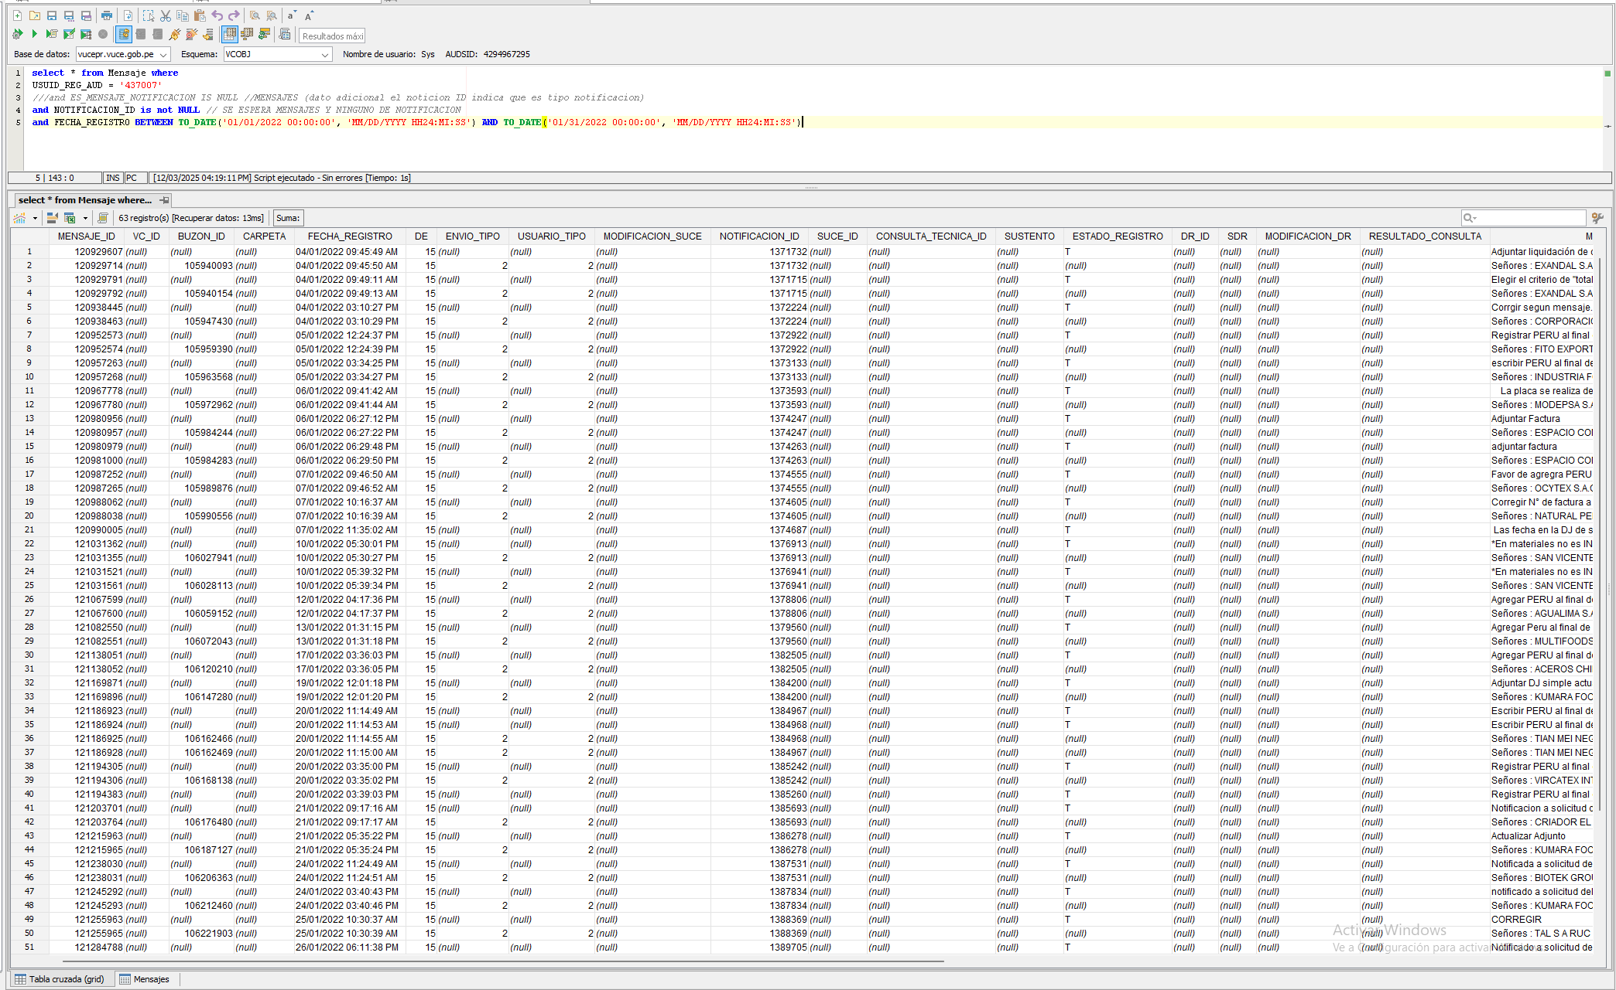

PASO 02: Ejecutar el Script en BD mongo la sentencia con los parametros ingresados en la herramienta gestor de datos no relacional
R2. Se valida exitosamente la cantidad de los registros obtenidos con respecto a los parametros solicitados en estructura no relacional.

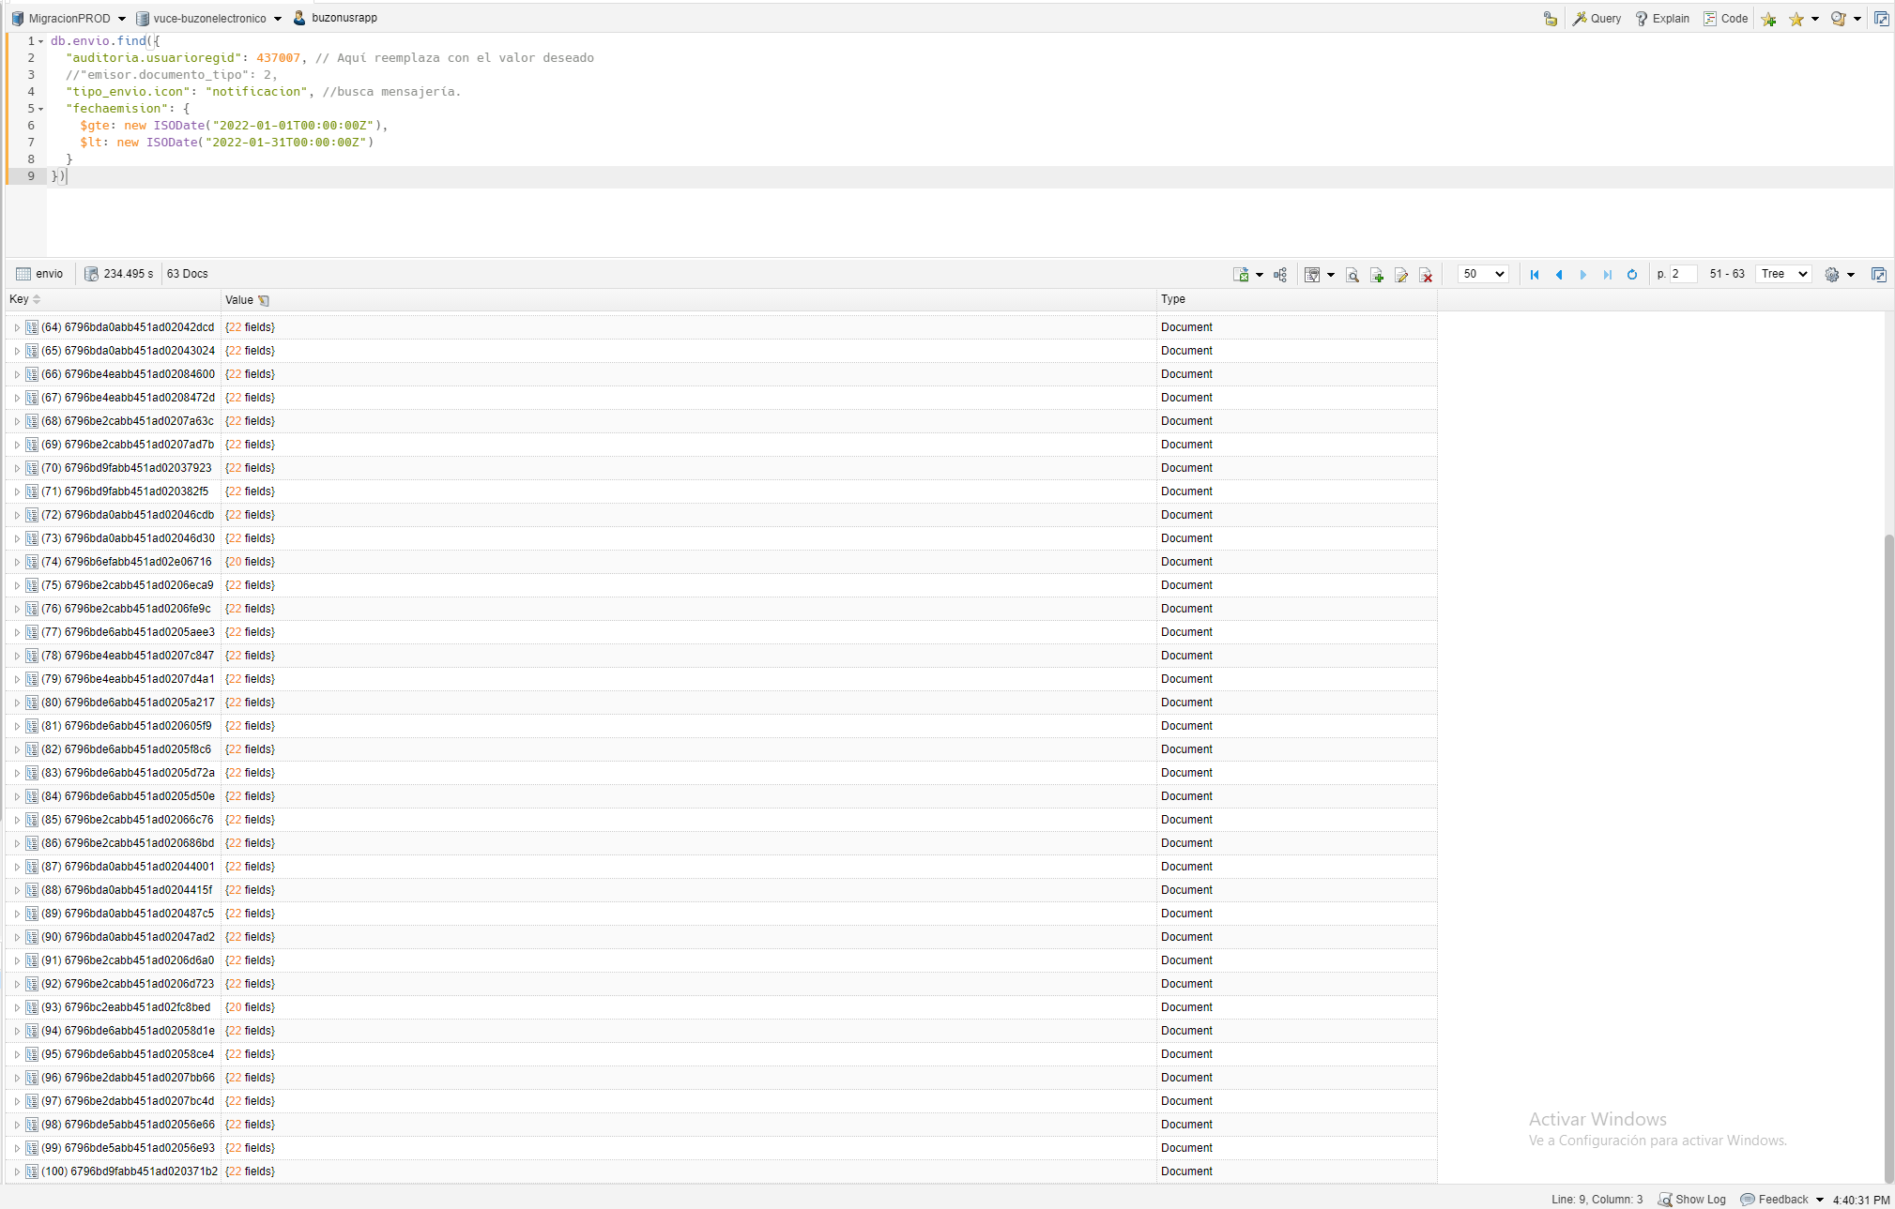

PASO 03: Verificar la estructura de los mensajes y la validez (consistencia) de los mismo
R3. Se valida exitosamente la relación de los campos relaciones vs atributos no relacionales con el formato de consistencia de data

CP02
Validar Migración de NOTIFICACIONES cuando lapso de tiempo es MENSUAL con Usuario de Muestra 1

PASO 01: Ejecutar el Script en BD oracle la sentencia con los parametros ingresados en la herramienta gestor de datos relacional
R1. Se valida exitosamente la cantidad de los registros obtenidos con respecto a los parametros solicitados en estructura relacional.

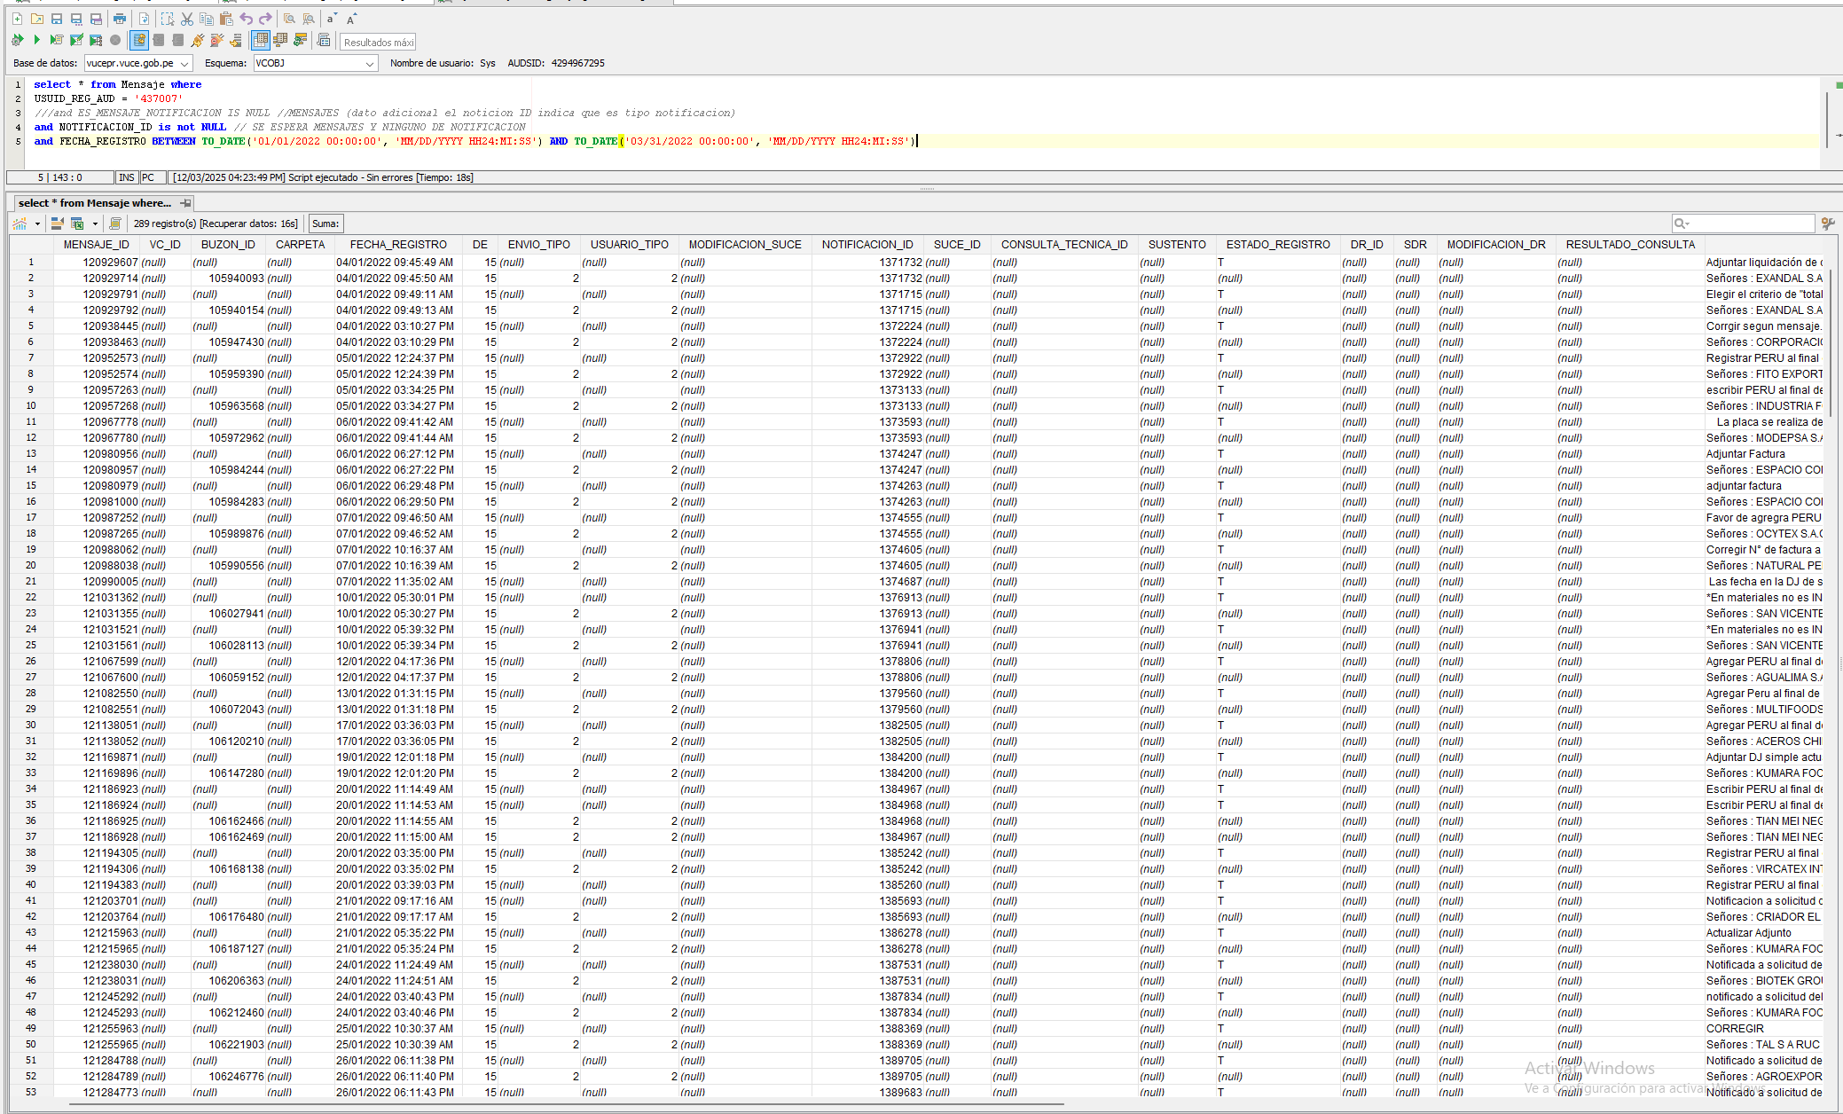

PASO 02: Ejecutar el Script en BD mongo la sentencia con los parametros ingresados en la herramienta gestor de datos no relacional
R2. Se valida exitosamente la cantidad de los registros obtenidos con respecto a los parametros solicitados en estructura no relacional.

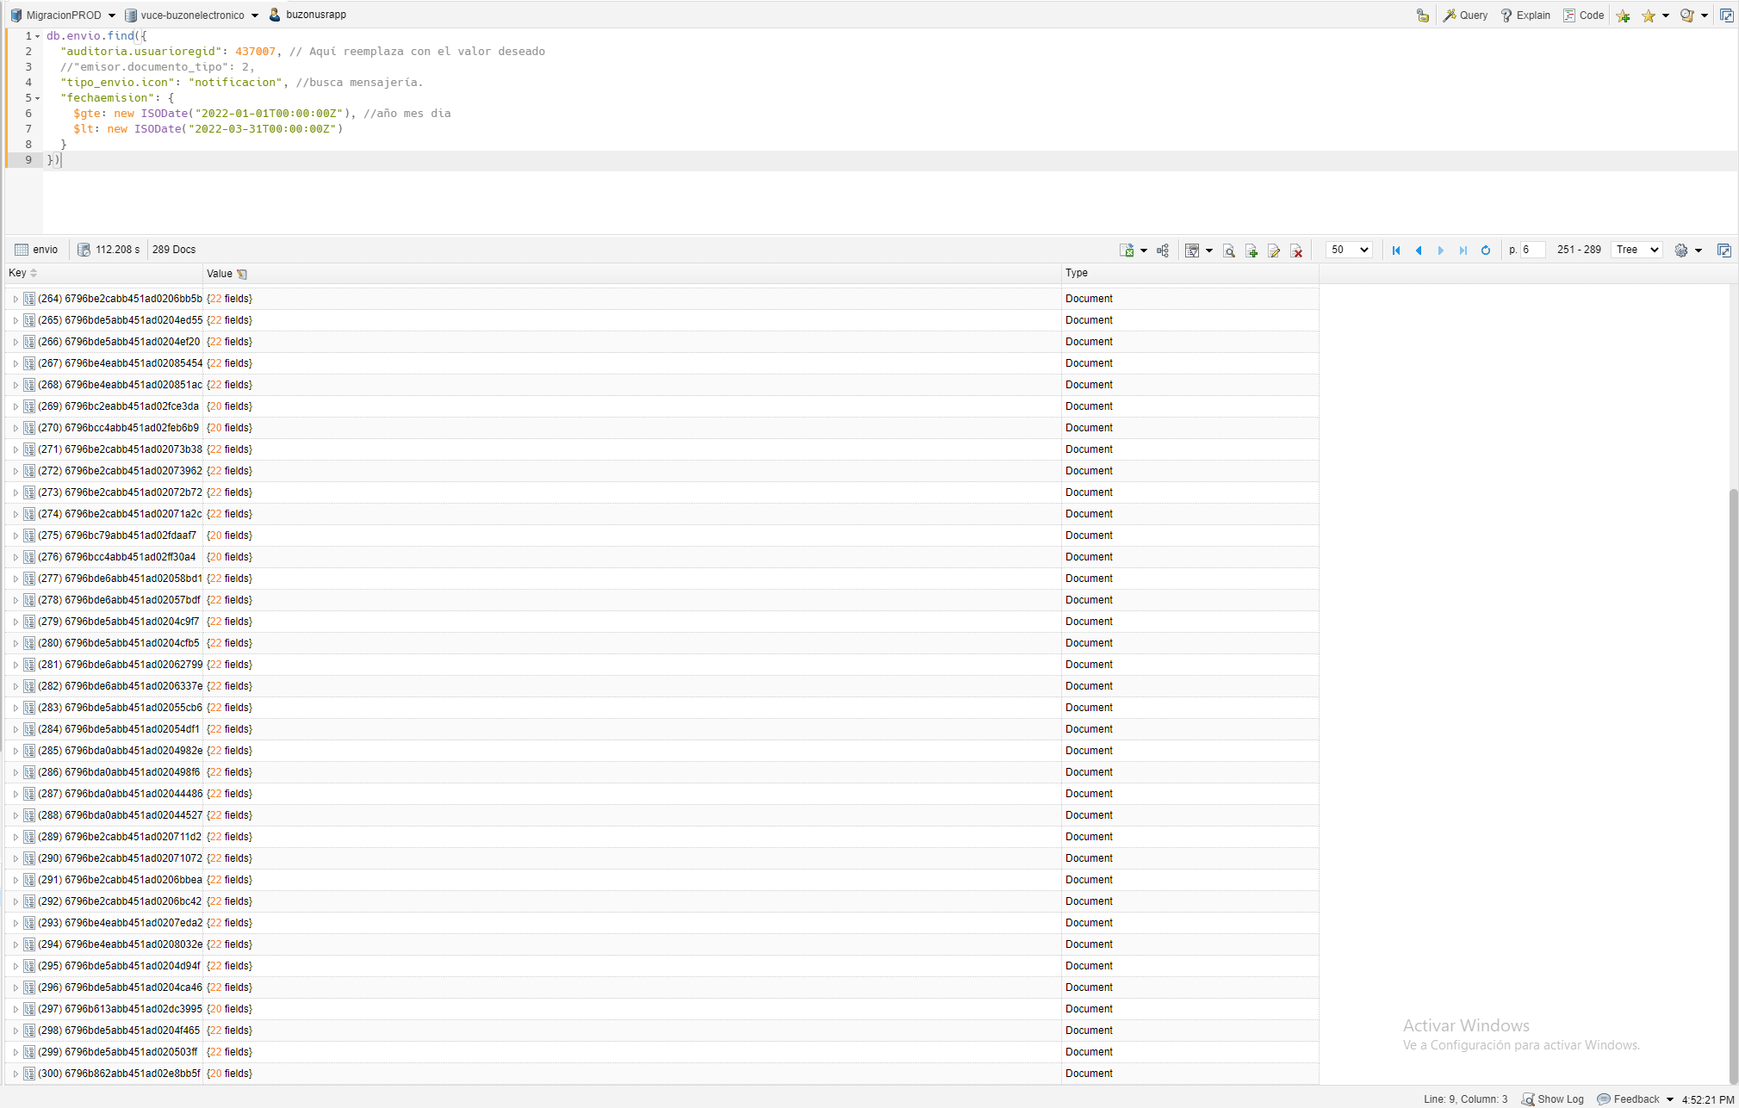

PASO 03: Verificar la estructura de los mensajes y la validez (consistencia) de los mismo
R3. Se valida exitosamente la relación de los campos relaciones vs atributos no relacionales con el formato de consistencia de data

CP03
Validar Migración de NOTIFICACIONES cuando lapso de tiempo es MENSUAL con Usuario de Muestra 1

PASO 01: Ejecutar el Script en BD oracle la sentencia con los parametros ingresados en la herramienta gestor de datos relacional
R1. Se valida exitosamente la cantidad de los registros obtenidos con respecto a los parametros solicitados en estructura relacional.

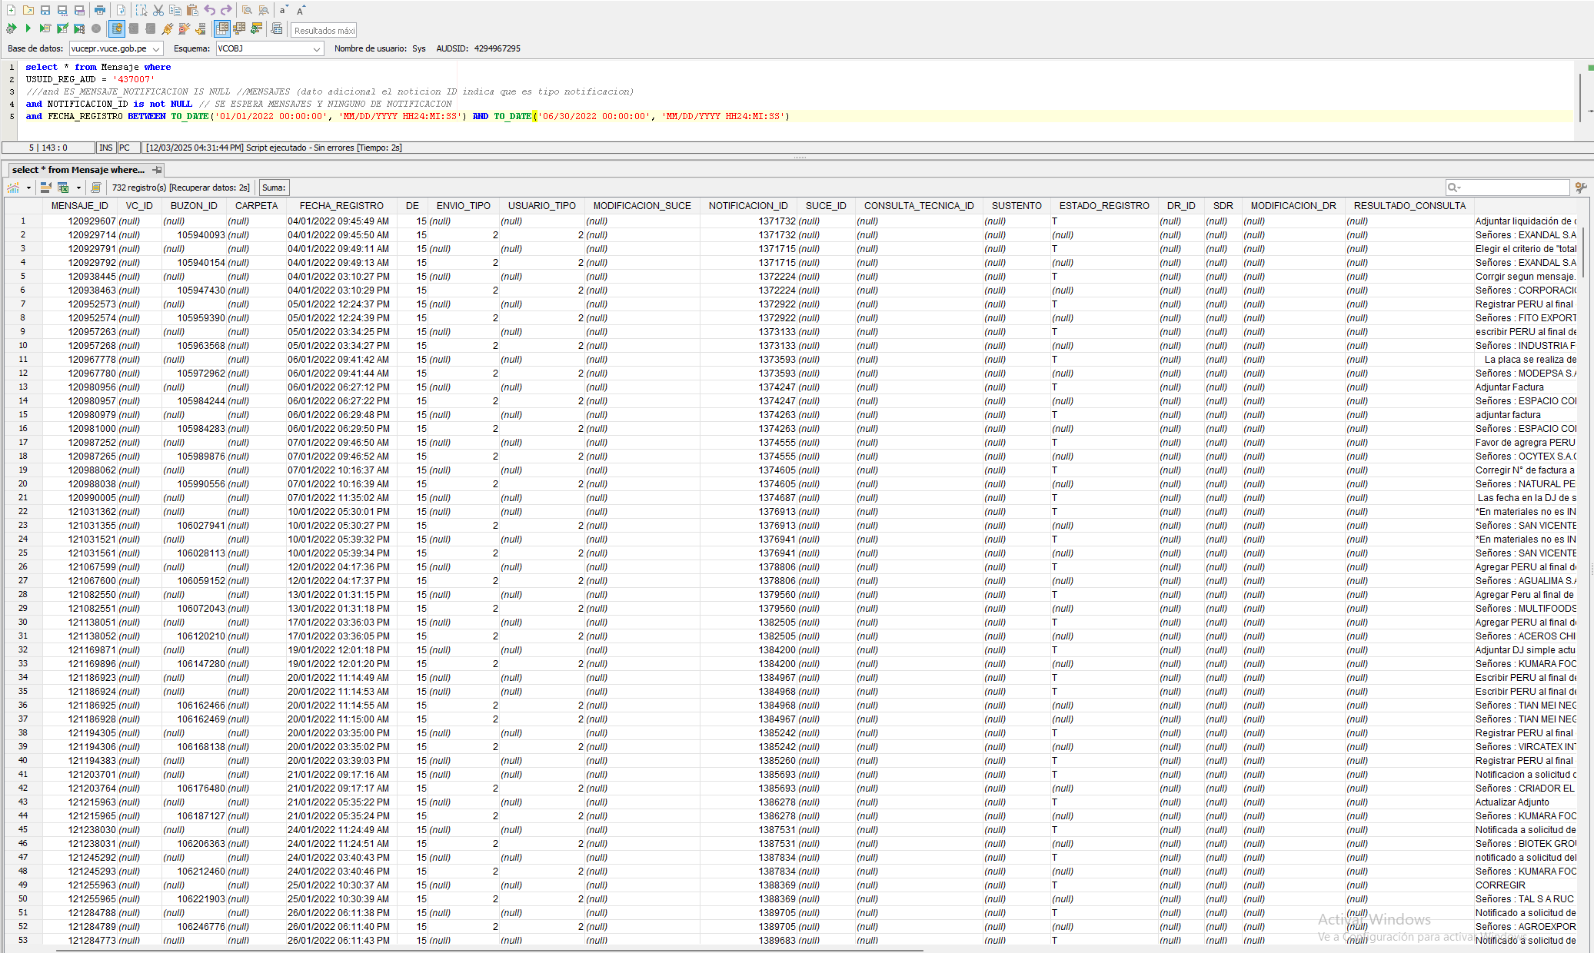

PASO 02: Ejecutar el Script en BD mongo la sentencia con los parametros ingresados en la herramienta gestor de datos no relacional
R2. Se valida exitosamente la cantidad de los registros obtenidos con respecto a los parametros solicitados en estructura no relacional.

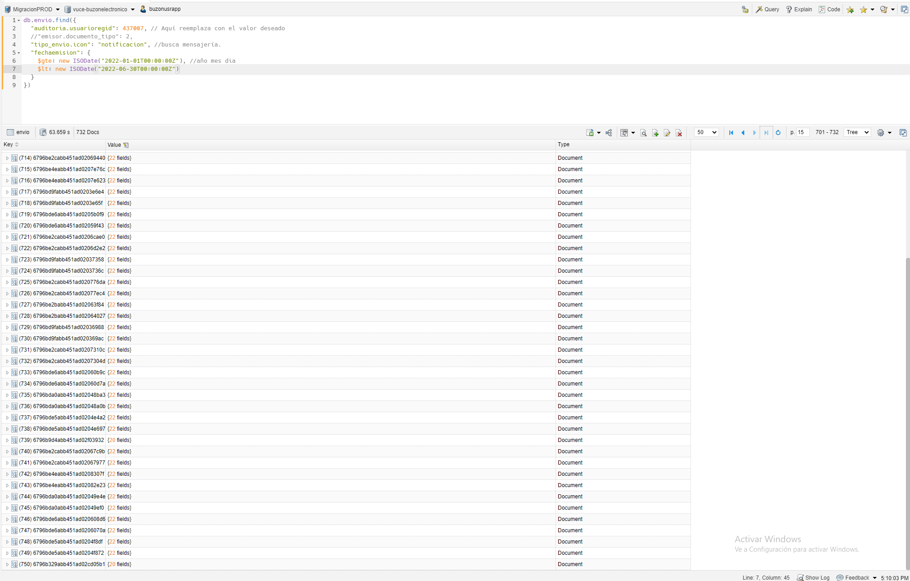

PASO 03: Verificar la estructura de los mensajes y la validez (consistencia) de los mismo
R3. Se valida exitosamente la relación de los campos relaciones vs atributos no relacionales con el formato de consistencia de data

CP04
Validar Migración de NOTIFICACIONES cuando lapso de tiempo es MENSUAL con Usuario de Muestra 1

PASO 01: Ejecutar el Script en BD oracle la sentencia con los parametros ingresados en la herramienta gestor de datos relacional
R1. Se valida exitosamente la cantidad de los registros obtenidos con respecto a los parametros solicitados en estructura relacional.

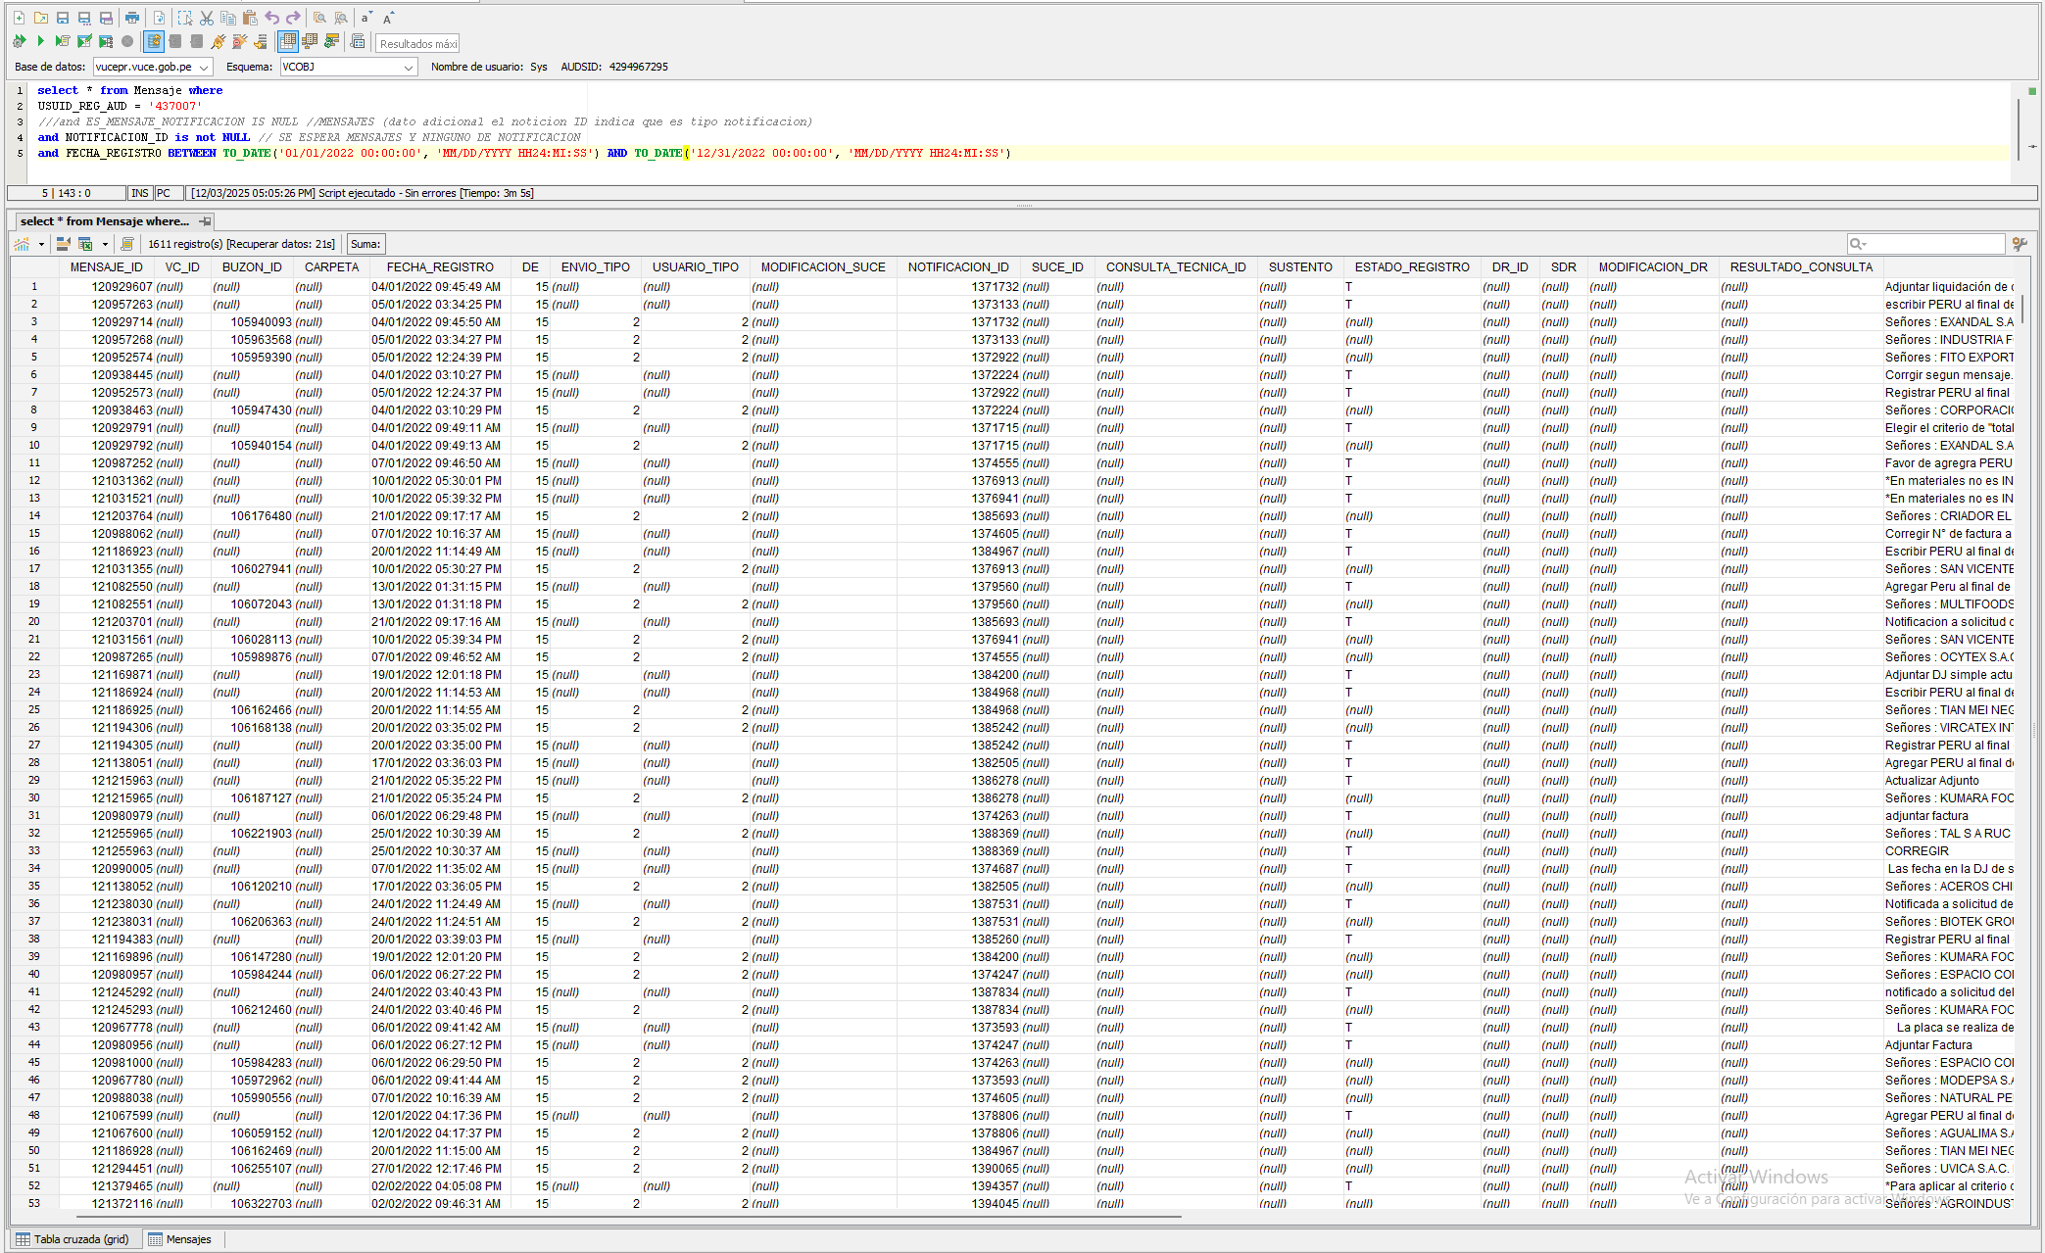

PASO 02: Ejecutar el Script en BD mongo la sentencia con los parametros ingresados en la herramienta gestor de datos no relacional
R2. Se valida exitosamente la cantidad de los registros obtenidos con respecto a los parametros solicitados en estructura no relacional.

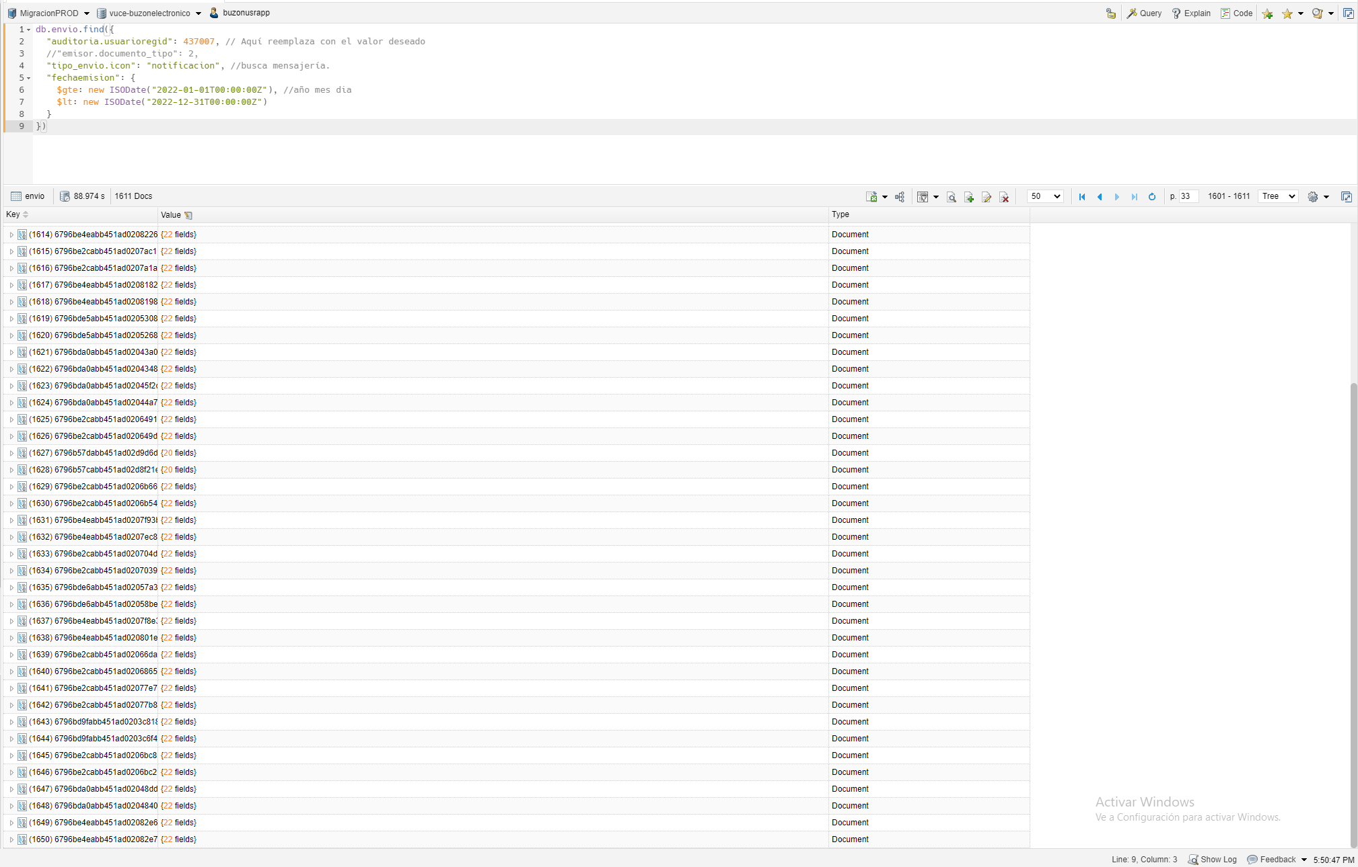

PASO 03: Verificar la estructura de los mensajes y la validez (consistencia) de los mismo
R3. Se valida exitosamente la relación de los campos relaciones vs atributos no relacionales con el formato de consistencia de data

CP05
Validar Migración de NOTIFICACIONES cuando lapso de tiempo es MENSUAL con Usuario de Muestra 1

PASO 01: Ejecutar el Script en BD oracle la sentencia con los parametros ingresados en la herramienta gestor de datos relacional
R1. Se valida exitosamente la cantidad de los registros obtenidos con respecto a los parametros solicitados en estructura relacional.

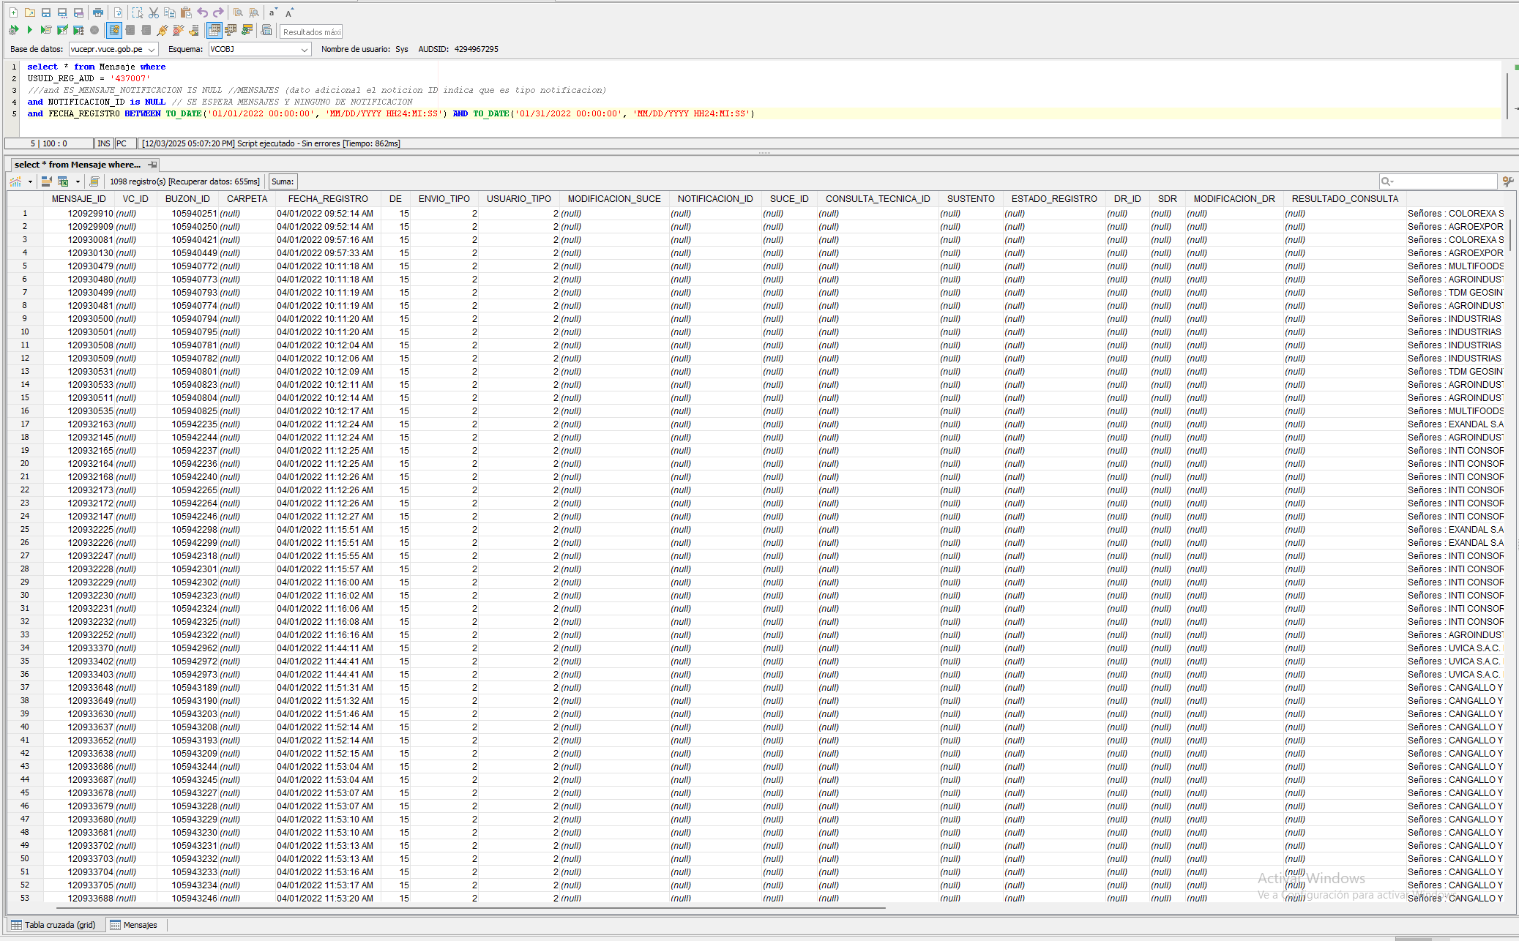

PASO 02: Ejecutar el Script en BD mongo la sentencia con los parametros ingresados en la herramienta gestor de datos no relacional
R2. Se valida exitosamente la cantidad de los registros obtenidos con respecto a los parametros solicitados en estructura no relacional.

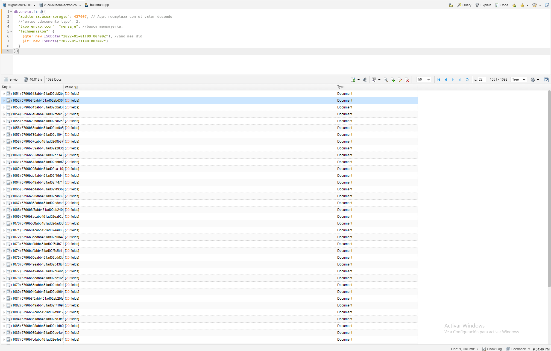

PASO 03: Verificar la estructura de los mensajes y la validez (consistencia) de los mismo
R3. Se valida exitosamente la relación de los campos relaciones vs atributos no relacionales con el formato de consistencia de data

CP06
Validar Migración de NOTIFICACIONES cuando lapso de tiempo es MENSUAL con Usuario de Muestra 1

PASO 01: Ejecutar el Script en BD oracle la sentencia con los parametros ingresados en la herramienta gestor de datos relacional
R1. Se valida exitosamente la cantidad de los registros obtenidos con respecto a los parametros solicitados en estructura relacional.

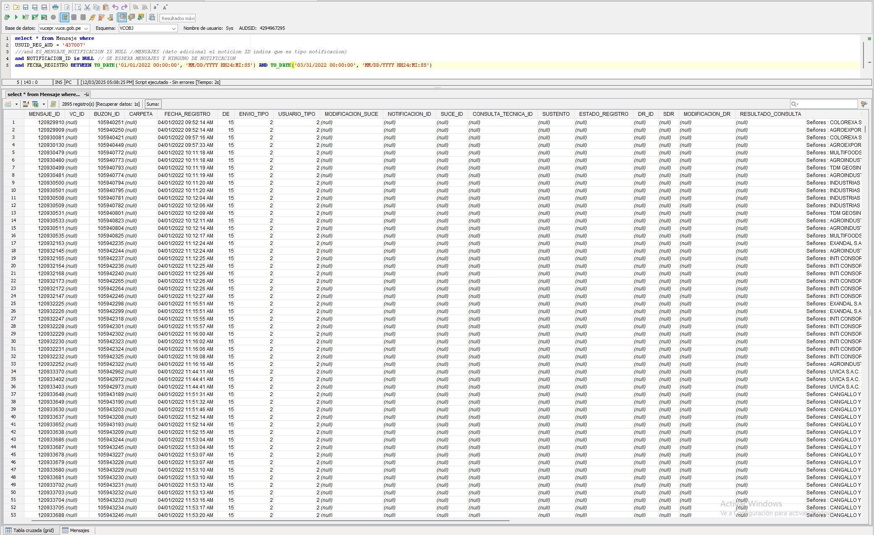

PASO 02: Ejecutar el Script en BD mongo la sentencia con los parametros ingresados en la herramienta gestor de datos no relacional
R2. Se valida exitosamente la cantidad de los registros obtenidos con respecto a los parametros solicitados en estructura no relacional.

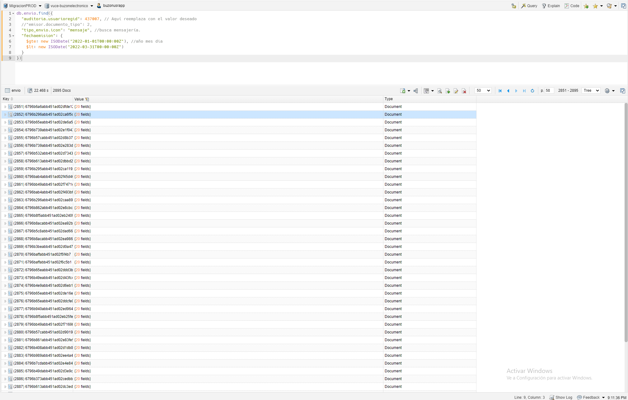

PASO 03: Verificar la estructura de los mensajes y la validez (consistencia) de los mismo
R3. Se valida exitosamente la relación de los campos relaciones vs atributos no relacionales con el formato de consistencia de data

CP07
Validar Migración de NOTIFICACIONES cuando lapso de tiempo es MENSUAL con Usuario de Muestra 1

PASO 01: Ejecutar el Script en BD oracle la sentencia con los parametros ingresados en la herramienta gestor de datos relacional
R1. Se valida exitosamente la cantidad de los registros obtenidos con respecto a los parametros solicitados en estructura relacional.

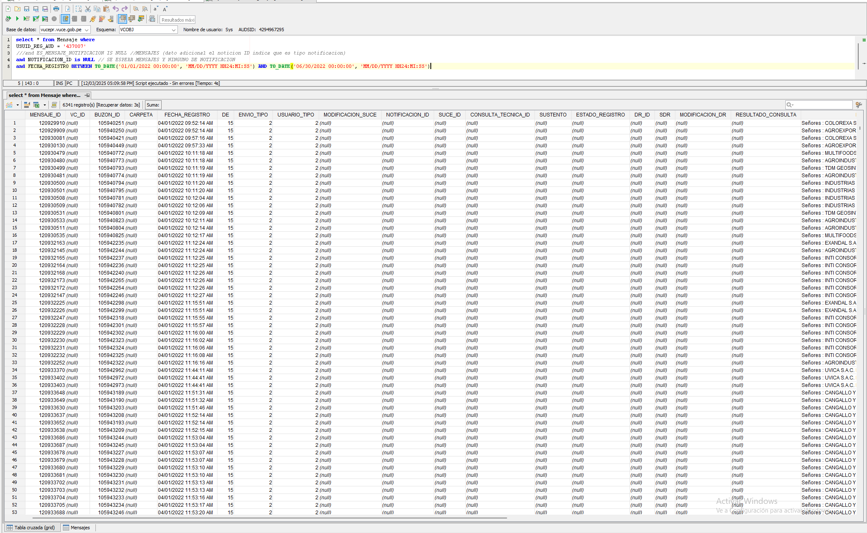

PASO 02: Ejecutar el Script en BD mongo la sentencia con los parametros ingresados en la herramienta gestor de datos no relacional
R2. Se valida exitosamente la cantidad de los registros obtenidos con respecto a los parametros solicitados en estructura no relacional.

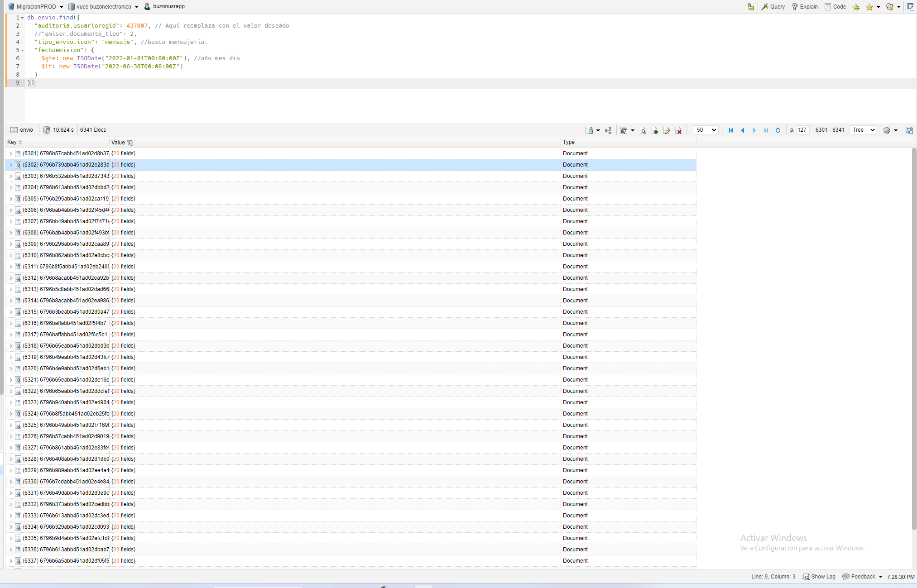

PASO 03: Verificar la estructura de los mensajes y la validez (consistencia) de los mismo
R3. Se valida exitosamente la relación de los campos relaciones vs atributos no relacionales con el formato de consistencia de data

CP08
Validar Migración de NOTIFICACIONES cuando lapso de tiempo es MENSUAL con Usuario de Muestra 1

PASO 01: Ejecutar el Script en BD oracle la sentencia con los parametros ingresados en la herramienta gestor de datos relacional
R1. Se valida exitosamente la cantidad de los registros obtenidos con respecto a los parametros solicitados en estructura relacional.

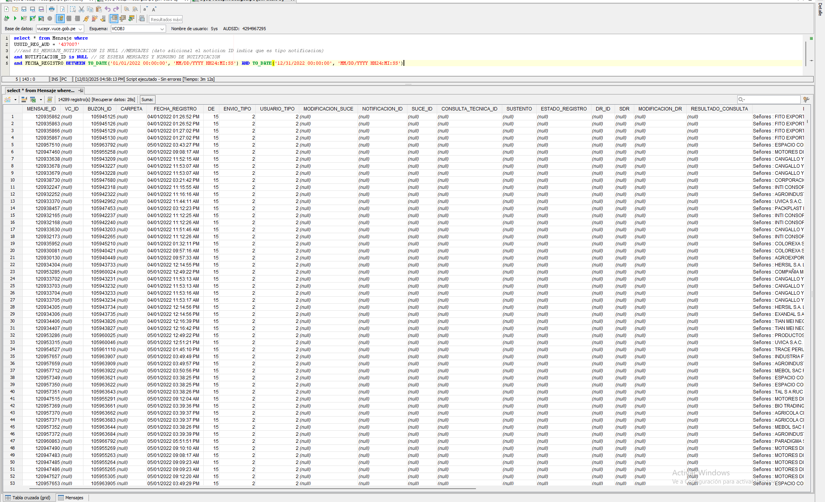

PASO 02: Ejecutar el Script en BD mongo la sentencia con los parametros ingresados en la herramienta gestor de datos no relacional
R2. Se valida exitosamente la cantidad de los registros obtenidos con respecto a los parametros solicitados en estructura no relacional.

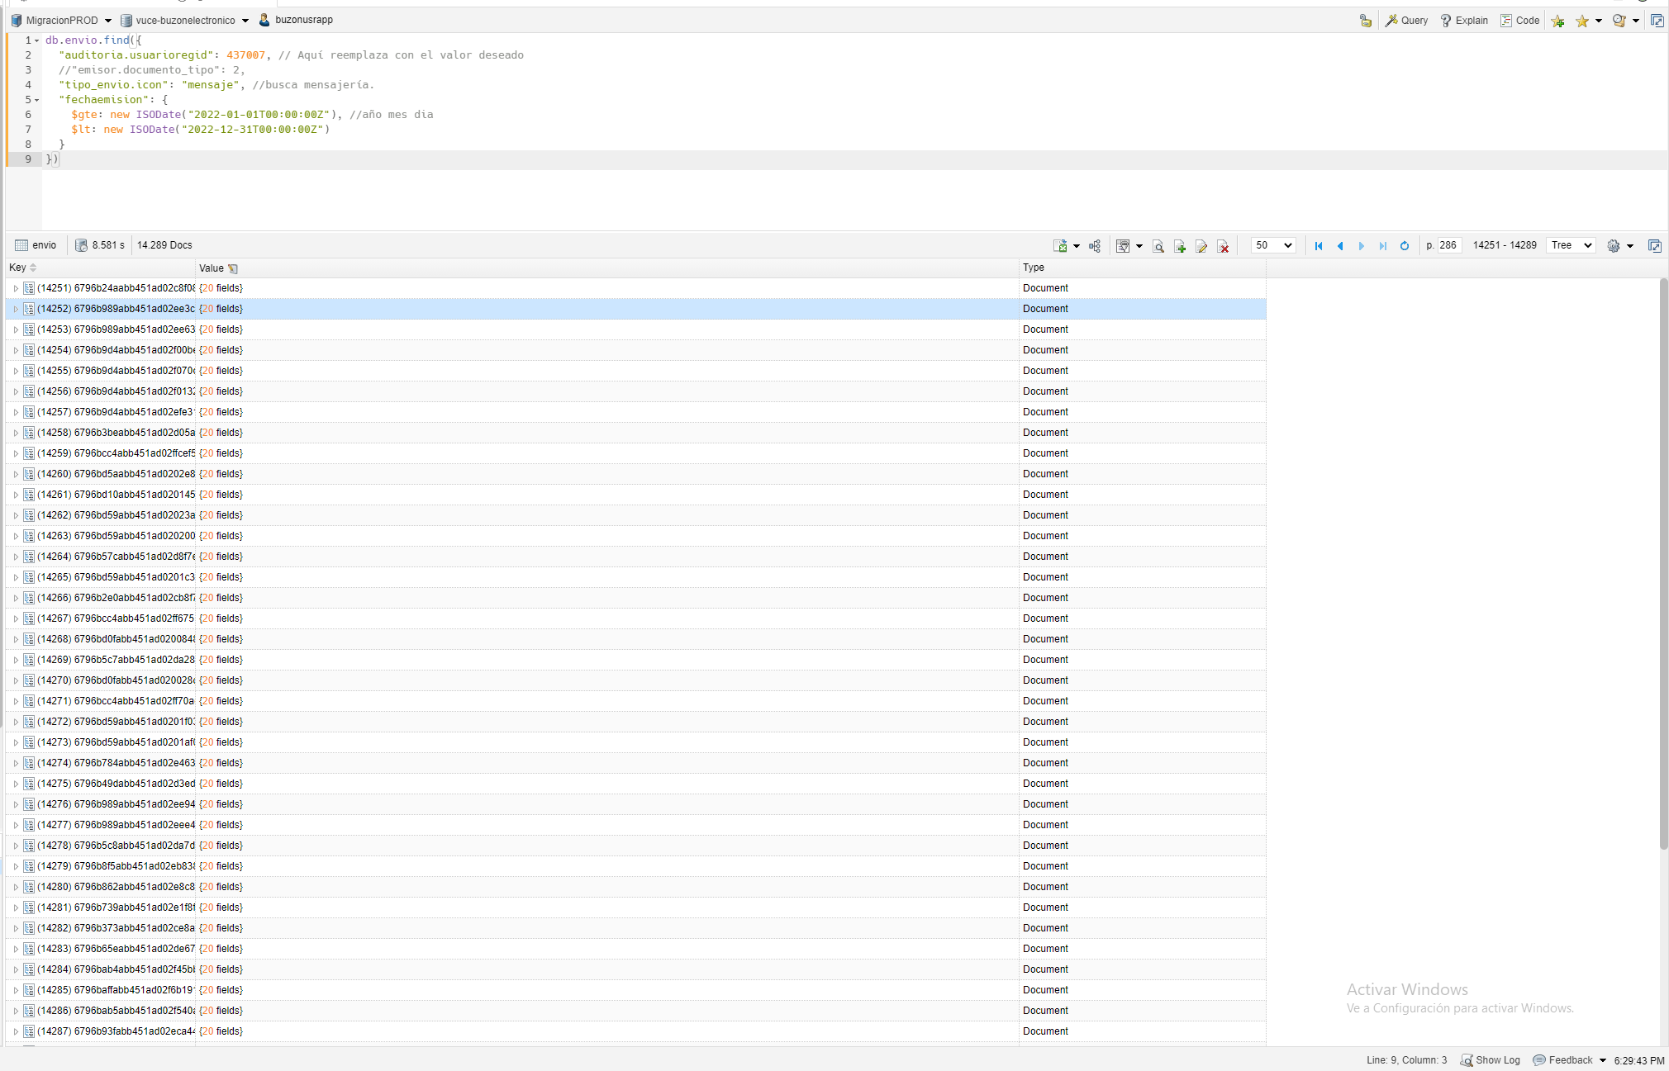

PASO 03: Verificar la estructura de los mensajes y la validez (consistencia) de los mismo
R3. Se valida exitosamente la relación de los campos relaciones vs atributos no relacionales con el formato de consistencia de data

